ปฏิทินวันหยุด
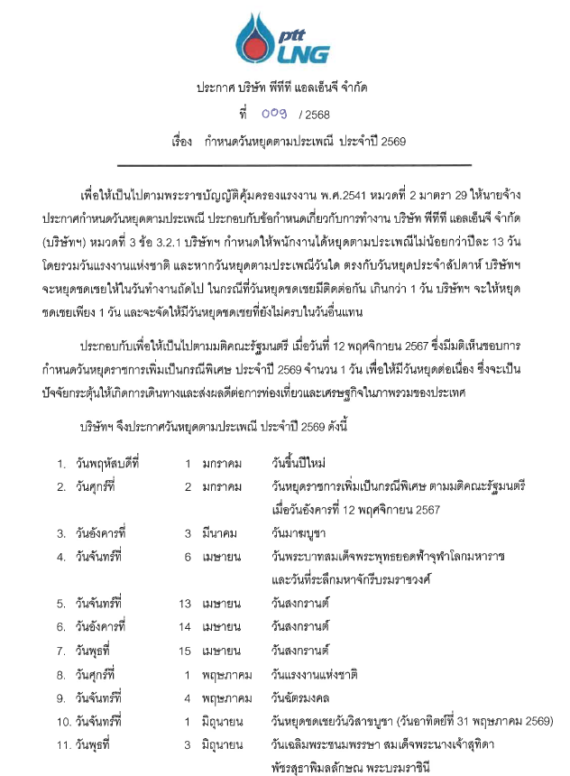
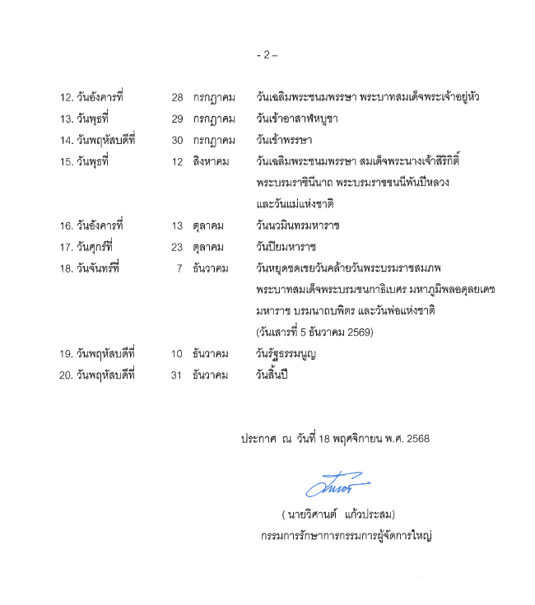

2026_Jan
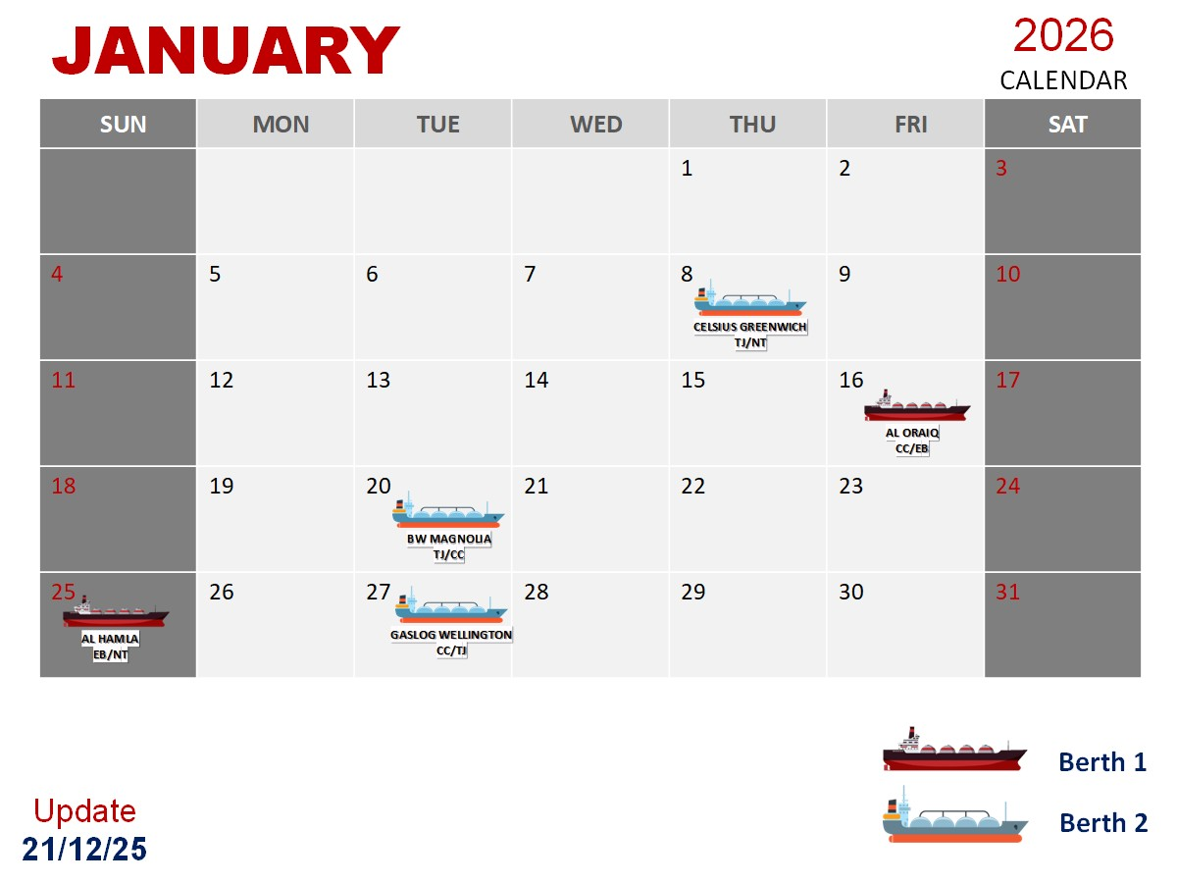
YEAR 2026 |  |  | REV.1 | JANUARY |  |  |  |  |  |  |  |  |  |  |  |  |  |  |  |  |  |  |  |  |  |  |  |  |  |  |  |  |  |  | FEB |  |  |  | REMARK สำหรับภายใน ไม่แสดงในตารางกะ
ตารางปฏิบัติงานกะ ส่วนปฏิบัติการคลัง LNG LMPT 1 |  |  |  | 1 | 2 | 3 | 4 | 5 | 6 | 7 | 8 | 9 | 10 | 11 | 12 | 13 | 14 | 15 | 16 | 17 | 18 | 19 | 20 | 21 | 22 | 23 | 24 | 25 | 26 | 27 | 28 | 29 | 30 | 31 | 1 | 2 | 3 | 4
SHIFT | Name - Surname | Position | ID | พฤ | ศ | ส | อา | จ | อ | พ | พฤ | ศ | ส | อา | จ | อ | พ | พฤ | ศ | ส | อา | จ | อ | พ | พฤ | ศ | ส | อา | จ | อ | พ | พฤ | ศ | ส | อา | จ | อ | พ |  | Ship schedule plan
A | 1. กฤษกร เพชรรัตน์ | Section Mgr. | 530011 | D |  |  |  |  |  |  | D | D | N | N |  |  |  |  | D | D | N | N |  |  |  |  | D | D | N | N |  |  |  |  | D | D | N | N
 | 2. มงคล สุริยัง | Operator (P1) | 560009 | D | N | N |  |  |  |  | L | D | L | L |  |  |  |  | D | D | N | N |  |  |  |  | L | L | L | L | X | X | X | X | D | D | N | N | ใช้สิทธิ์ไม่มีคนแทนลาไปแสวงบุญ Maga bangna
 | 3. ธนศักดิ์ สืบสิน | Operator (P2) | 640015 | D | N | N | X |  |  |  | D | D | N | N |  |  |  |  | L | L | N | N |  |  | D | D | D | D | N | N |  |  |  |  | D | D | N | N | 22-23 แลกกับพี่มะกรูด
 | 4. รชานนท์ ยาศรี | Operator (P3) | 550003 | D | N | N |  |  |  |  | D | D | N | N |  |  |  |  | D | D | N | N |  |  |  |  | D | D | N | N |  |  |  |  | D | D | N | N
 | 5. บุญชู จันทร์เปรียง | Operator (F1) | 640011 | L | L | L | X | X | X | X | D | D | N | N |  |  |  |  | D | D | N | N |  |  |  |  | D | D | N | N |  |  |  |  | D | D | N | N | ลาไม่มีคนแทนครับ มีเรือเช้าโน๊ตมารีนมาแทน
 | 6. ธนยศ วเสถียร | Operator (F2) | 660011 | D | N | N |  |  |  |  | D | D | N | N |  |  |  |  | D | D | N | N |  |  |  |  | D | D | X | X | X | X | X | X | L | L | L | L | 26-27 สลับกะกับไอซ์/ใช้สิทธิ์ลาไม่มีคนแทน
 | 7. คมฐณัฎฐ์ จันทร์ขวาง | Operator (E) | 660018 | D | N | N |  |  | D | D | D | D | X | X |  |  |  |  | D | D | N | N |  |  |  |  | D | D | N | N |  |  |  |  | D | D | N | N | เข้าเช้า 6,7 Jan'26 ขอสลับกับ พี่อาทิตย์ ครับ

B | 1. บุญเลิศ สวัสดิ์ล้น | Section Mgr. | 540022 | X | D | D | N | N | X | X | X | X | L | L | N | N |  |  |  |  | D | D | N | N |  |  |  |  | D | D | N | N |  |  |  |  | D | D
 | 2. เวชพิสิฐ สาริก | Operator (P1) | 610011 | X | D | D | N | N | X | X | X | X | L | D | N | N | X | X | X | X | D | D | N | N | X | X | X | X | D | L | L | N | X | X | X | X | D | D | 27 พี่อาร์มแทนครับ
 | 3. ธนิสร เสือไหล | Operator (P2) | 530027 | X | D | D | N | N | X | X |  |  | D | D | N | N | X | X | X | X | D | D | N | N | X | X |  | D | D | D | N | N | X | X |  |  | D | D | x ไปงานแต่ง 17 ม.ค. 2568
 | 4. วีรยุทธ โภชนาหาร | Operator (P2) | 540002 | X | D | D | N | N |  |  | D |  | D | D | N | N |  |  |  | X | D | D | N | N | X | X | X | X | D | D | N | N |  |  |  |  | D | D | x ไปงานแต่ง 17 ม.ค. 2568/22-25
 | 5. วีรวัฒน์ เงินดอน | Operator (F1) | 580009 | X | D | D | N | N |  |  |  |  | D | D | N | N |  |  |  |  | D | D | N | N |  |  |  |  | D | D | N | N |  |  |  |  | D | D
 | 6. นพเก้า จันทวงค์ | Operator (F2) | 650006 | X | L | L | N | N |  |  |  |  | D | D | N | N |  |  |  |  | D | D | N | N | X | X | X | X | D | D | N | N |  |  |  |  | D | D
 | 7. สิรวิชญ์ ไชยลิขิต | Operator (E) | 650003 | X | D | D | N | N |  |  |  |  | D | D | N | N |  |  | X | X | D | D | N | N |  | X | X | X | D | D | N | N | X | X | X |  | D | D

C | 1. ศรายุทธ เครือสาร | Section Mgr. | 530019 |  |  |  | D | D | N | N |  |  | D | D | D | D | N | N |  |  |  |  | D | D | N | N | N | N |  |  | D | D | N | N
 | 2. กรกช ตั้งตน | Operator (P1) | 620011 |  |  |  | D | D | N | N |  |  |  |  | D | D | N | N |  |  |  |  | D | D | N | N |  |  |  |  | D | D | N | N
 | 3. สราวุธ ศิริมงคล | Operator (P2) | 530017 |  |  |  | D | D | N | N |  |  |  |  | D | D | D | D |  |  |  |  | D | D | N | N |  | N |  | D | D | D | N | N
 | 4. ปริญญา แย้มกลิ่น | Operator (P3) | 530008 |  |  |  | D | D | N | N |  |  |  |  | D | D | N | N |  |  |  |  | D | D | N | N |  |  |  |  | D | D | N | N
 | 5. ภูรเดช เมฆอรุณ | Operator (F1) | 610002 | X | X | X | D | D | N | N |  |  |  |  | D | D | N | N |  |  |  |  | D | D | N | N |  |  | X | X | D | D | N | N |  |  |  | X
 | 6. เขมชาติ เภารอด | Operator (F2) | 640005 | X | X | X | L | L | N | N |  | N |  |  | D | D | D | D |  |  |  |  | D | D | N | N | N | N |  |  | D | D | N | N |  |  |  |  | 4-5 พี่แฟ้มแทนครับ 14-15 สลับกะไอซ์ 9 มค. แทนแฟ้ม
 | 7. ชินกฤต เมฆถาวรสวัสดิ์ | Operator (E) | 660022 | N |  |  | D | D | N | N |  |  |  |  | D | D | N | N |  |  |  |  | D | D | N | N |  |  |  |  | D | D | N | N

D | 1. ดำรงศักดิ์ จันทราช | Section Mgr. | 550009 | N | N | N |  |  | D | D | N | N |  |  |  |  | D | D | N | N |  |  |  |  | D | D | L | L | X | X | X | X | D | D | N | N
 | 2. พลาธิป ศรีสุโข | Operator (P1) | 610012 | N |  |  |  |  | D | D | N | L | X |  |  |  | D | D | N | L | X |  |  |  |  |  | L | L | X | X | X | x | D | D | N | N
 | 3. อาทิตย์ ขัติยะ | Operator (P2) | 550004 | N | X | X | X | X |  |  | N | N | N | N |  |  | N | N | N | N |  |  |  |  | D | D | N | N |  | N |  |  | D | D | N | N
 | 4. สุทธิภัทร วิไลสิทธิ์ | Operator (P3) | 590004 | L | X | X | X | X | D | D | N | N |  |  |  |  | D | D | N | N | X | X | X | X | L | L | L | L | X | X | X | X | D | D | N | N |  |  | 22-23 ใช้สิธลาไม่มีคนแทนครับ / 24-25 เสี่ยเฟริส แทนครับ _ลายาวๆ ลุ้นเกรด อิอิ
 | 5. นเรศ เงาศรี | Operator (F1) | 590002 | N |  |  |  |  | D | D | N | N |  |  |  |  | D | D | N | N |  |  |  |  | D | D | N | N |  |  |  |  | D | D | N | N
 | 6. ศุภโชติ พะมณี | Operator (F2) | 630010 | N |  |  | D | D | D | L | N | L | X | X | X | X | D | D | N | N |  |  |  |  | D | D | N | N |  |  |  |  | D | D | N | N |  |  | 4-5 แทนเฟิร์ส , 9มค เฟิร์สมาแทน
 | 7. ธนดล ทองภักดี | Operator (E) | 660023 | X | X | X | X | X | D | D | N | N |  |  |  |  | D | D | N | N |  |  |  |  | D | D | N | N |  |  |  |  | D | D | N | N

Truck load | 1. กิตติวัฒน์ รอดสน | Section Mgr. | 580008 | PH | PH |  |  | D | D | D | D | D |  |  | D | D | D | D | D |  |  | D | D | D | D | D |  |  | D | D | D | D | D |  |  | D | D | D
 | 2. ศรันญา เวชชกรรม | Operator (FA) | 620015 | D | L | L | X | X | X | X | D | D | N | N | X | X | X | X | D | D | N | N | X | X | X | X | D | D | N | N | X | X | X | X | D | D | N | N | 2-3 ไอซ์ มาแทน
 | 3. สิทธิโชค ช่างเหล็ก | Operator (FB) | 660017 |  | D | D | N | N |  |  |  |  | D | D | N | N |  |  |  |  | D | D | N | N |  |  |  |  | D | D | N | N | X | X | X | X | D | D
 | 4. วุฒิภัทร วุฒิ | Operator (FC) | 640004 | X | X | X | L | L | L | L | X | X | X | X | L | L | L | L | X | X | X | X | L | L | L | L | X | X | X | X | L | L | L | L | X | X | X | X | ใช้สิทธิลาไม่มีคนแทน กะ C : ลาอุปสมบท 19/12/68 - 02/02/69 ลาบวช (45 วัน)
 | 5. วีรภัฏ ขัดทะเสมา | Operator (FD) | 660025 | N | N | N |  |  | D | D | N | N |  |  |  |  | N | N | N | N |  |  | D |  | D | D | N | N | N | N |  |  | D | D | N | N |  |  | 14-15 สลับกับพี่เฟิร์ส
 | 1. กิตติศักดิ์ สิทธิวงษ์ | Asst. Operator | C620001 | PH | PH | L | X | D | D | D | D(E) | D(E) | D |  | D | D |  | D | D | D |  | D | D | D | D(E) | D(E) | D |  | D | D | D | D(E) | D(E) | D |  | D | D | D
 | 2. วรราช บุญโสม | Asst. Operator | C630006 | PH | PH | L | X | L | D(E) | D(E) | D | D | D |  |  | D | D | D(E) | D(E) | D |  | D | D(E) | D(E) | D | D | D |  | D | D(E) | D(E) | D | D | D |  | D | D(E) | D(E)
 | 3. ธณัฐชา ค้าแก้ว | Asst. Admin | C670017 | PH | PH |  | D(E) | D(E) | L | D(E) | D | D |  | D(E) | D(E) | D(E) | D(E) | D | D |  | D(E) | D | D(E) | L | L | L |  | L | D | D | D(E) | D | D |  | D(E) | D(E) | D | D

Approved by | นายทศพล โสภโณวงศ์ |  |  |  | D | 8:00 - 20:00 น |  |  |  |  |  |  | OFF / Weekend |  |  |  |  |  |  |  |  |  | Training and other events |  |  |  |  |  |  |  | Training and other events
 | รองกรรมการผู้จัดการใหญ่ปฏิบัติการ |  |  |  | N | 20:00 - 8:00 น |  |  |  |  |  | L | Personal leave / Vacation / Sick leave
Reviewed by | นายยุทธศาสตร์ พรมแบน |  |  |  | D | เสริมกะ Day shift |  |  |  |  |  | X | Inconvenience / Not be Avaiable
 | ผู้จัดการส่วนปฏิบัติการคลัง LNG LMPT1 |  |  |  | N | เสริมกะ Night shift |  |  |  |  |  | PH | Public Holidays
Prepared by | นายกิตติวัฒน์ รอดสน |  |  |  | D(T) | เสริมกะ Truck Day shift |  |  |  |  |  | D(H) | BSA OT (Holiday) 08:30 - 17:30 น. |  |  |  |  |  |  |  | BSA
 | ผู้จัดการแผนกควบคุมจัดจ่ายทางรถ |  |  |  | N(T) | เสริมกะ Truck Night shift |  |  |  |  |  | D(E) | BSA OT (Working day) 17:30 - 19:00 น.
 |  |  |  |  | D(SP) | ปฏิบัติงานผจ.แผนก/panel Day |  |  |  |  |  | D | BSA Working day 08:30 - 17:30 น.
12-Aug-26 |  |  |  |  | N(SP) | ปฏิบัติงานผจ.แผนก/panel Night |  |  |  |  |  |  | Unloading / Reloading

No. | Manpower Managemnt |  |  | JANUARY |  |  |  |  |  |  |  |  |  |  |  |  |  |  |  |  |  |  |  |  |  |  |  |  |  |  |  |  |  |  | FEB
 |  |  |  | 1 | 2 | 3 | 4 | 5 | 6 | 7 | 8 | 9 | 10 | 11 | 12 | 13 | 14 | 15 | 16 | 17 | 18 | 19 | 20 | 21 | 22 | 23 | 24 | 25 | 26 | 27 | 28 | 29 | 30 | 31 | 1 | 2 | 3 | 4
DAY | Process | PTTLNG |  | 6 | 6 | 6 | 7 | 7 | 7 | 6 | 7 | 7 | 6 | 7 | 7 | 7 | 8 | 8 | 6 | 6 | 7 | 7 | 7 | 7 | 6 | 6 | 6 | 7 | 7 | 7 | 7 | 7 | 7 | 7 | 6 | 6 | 7
 | Truckload | PTTLNG & BSA (OT) |  | 1 | 1 | 7 | 8 | 1 | 1 | 3 | 2 | 2 | 1 | 2 | 1 | 1 | 1 | 1 | 2 | 1 | 2 | 1 | 3 | 1 | 1 | 2 | 1 | 1 | 1 | 2 | 2 | 1 | 2 | 1 | 2 | 2 | 2
 | Total (Day) [PTTLNG& BSA] |  |  | 7 | 7 | 13 | 15 | 8 | 8 | 9 | 9 | 9 | 7 | 9 | 8 | 8 | 9 | 9 | 8 | 7 | 9 | 8 | 10 | 8 | 7 | 8 | 7 | 8 | 8 | 9 | 9 | 8 | 9 | 8 | 8 | 8 | 9
NIGHT | Process | PTTLNG |  | 6 | 6 | 6 | 7 | 7 | 7 | 7 | 7 | 6 | 6 | 6 | 7 | 7 | 6 | 6 | 7 | 6 | 7 | 7 | 7 | 7 | 7 | 7 | 6 | 7 | 5 | 6 | 6 | 7 | 7 | 7 | 7 | 7 | 6
 | Truckload | PTTLNG & BSA (OT) |  | 1 | 1 | 3 | 8 | 1 | 0 | 0 | 1 | 1 | 1 | 1 | 1 | 1 | 1 | 1 | 1 | 1 | 1 | 1 | 1 | 1 | 0 | 0 | 1 | 1 | 2 | 2 | 1 | 1 | 0 | 0 | 1 | 1 | 1
 | Total (Night) [ PTTLNG only] |  |  | 7 | 7 | 9 | 15 | 8 | 7 | 7 | 8 | 7 | 7 | 7 | 8 | 8 | 7 | 7 | 8 | 7 | 8 | 8 | 8 | 8 | 7 | 7 | 7 | 8 | 7 | 8 | 7 | 8 | 7 | 7 | 8 | 8 | 7

2026_Feb
YEAR 2026 |  |  | REV.1 | JAN |  |  |  | FEBUARY |  |  |  |  |  |  |  |  |  |  |  |  |  |  |  |  |  |  |  |  |  |  |  |  |  |  |  | MAR |  |  |  |  |  |  | REMARK สำหรับภายใน ไม่แสดงในตารางกะ
ตารางปฏิบัติงานกะ ส่วนปฏิบัติการคลัง LNG LMPT 1 |  |  |  | 28 | 29 | 30 | 31 | 1 | 2 | 3 | 4 | 5 | 6 | 7 | 8 | 9 | 10 | 11 | 12 | 13 | 14 | 15 | 16 | 17 | 18 | 19 | 20 | 21 | 22 | 23 | 24 | 25 | 26 | 27 | 28 | 1 | 2 | 3 | 4 | 5 | 6 | 7
SHIFT | Name - Surname | Position | ID | พ | พฤ | ศ | ส | อา | จ | อ | พ | พฤ | ศ | ส | อา | จ | อ | พ | พฤ | ศ | ส | อา | จ | อ | พ | พฤ | ศ | ส | อา | จ | อ | พ | พฤ | ศ | ส | อา | จ | อ | พ | พฤ | ศ | ส
- | นายยุทธศาสตร์ พรมแบน | LO.T1 Manager | 530018 | D | D | D |  |  | D | D | D | D | D |  |  | D | D | D | D | D |  |  | D | D | D | D | D |  |  | D | D | D | D | D |  |  | D | PH | D | D | D | N
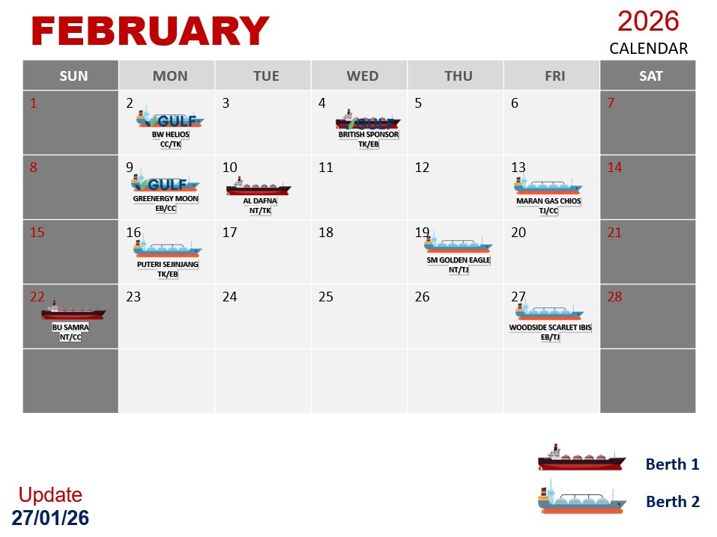
A | 1. กฤษกร เพชรรัตน์ | Section Mgr. | 530011 |  |  |  |  | D | D | N | N |  |  |  |  | D | D | N | N |  |  |  |  | D | D | N | N |  |  |  |  | D | D | N | N |  |  |  |  | D | D | N
 | 2. มงคล สุริยัง | Operator (P1) | 560009 | X | X | X | X | D | D | N | N | X | X | X | X | D | D | N | N | X | X | X | X | D | D | N | N |  |  |  |  | TOW | GPS | N | N |  |  |  |  | D | D
 | 3. ธนศักดิ์ สืบสิน | Operator (P2) | 640015 |  |  |  |  | D | D | N | N | X | X | X | X | D | D | N | N |  |  |  |  | D | D | N | N | N | N |  |  | TOW | GPS | L | L | X | X | X | X | X | X | X | 21-22 สลับเข้าแทนพี่อาร์ต
 | 4. รชานนท์ ยาศรี | Operator (P3) | 550003 |  |  |  |  | D | D | N | N |  |  |  |  | D | D | N | N |  |  |  |  | D | D | N | N |  |  |  |  | TOW | GPS | N | N |  |  |  |  | D | D | N
 | 5. บุญชู จันทร์เปรียง | Operator (F1) | 640011 |  |  |  |  | D | D | N | N |  |  |  |  | D | D | N | N |  |  |  |  | D | D | N | N |  |  |  |  | TOW | GPS | N | N |  |  |  |  | D | D | N
 | 6. ธนยศ วเสถียร | Operator (F2) | 660011 | X | X | X | X | L | L | L | L | X | X | X | X | D | D | N | N |  |  |  |  | D | D | N | N |  |  |  |  | TOW | GPS | N | N |  |  |  |  | D | D | N
 | 7. คมฐณัฎฐ์ จันทร์ขวาง | Operator (E) | 660018 |  |  |  |  | D | D | N | N |  |  |  |  | D | D | N | N |  |  |  |  | D | D | N | N |  |  |  |  | TOW | GPS | N | N |  |  |  |  | D | D | N

B | 1. บุญเลิศ สวัสดิ์ล้น | Section Mgr. | 540022 | N | N |  |  |  |  | D | D | N | N |  |  |  |  | D | D | N | N |  |  |  |  | D | D | N | N |  |  | TOW | GPS | D | D | N | N |  |  |  |  | D
 | 2. เวชพิสิฐ สาริก | Operator (P1) | 610011 | L | N | X | X | X | X | D | D | N | N |  |  |  | AON | D | D | N | N | X | X | X | X | D | D | X | X | X | X | X | X | D | D | N | N |  |  | D | D | D | 21-22 ทิแทนเข้าแทน
 | 3. ธนิสร เสือไหล | Operator (P2) | 530027 | N | N | X | X |  |  | D | D | N | N | X | X | X | X | D | D | N | N |  |  |  |  | D | D | N | N |  |  | D | D | D | D | N | N |  |  |  |  | D | x ไปงานแต่งพี่แม็ค 7-10 ม.ค. 2568
 | 4. วีรยุทธ โภชนาหาร | Operator (P2) | 540002 | N | N |  |  |  |  | D | D | N | N | N | N | x | x | D | D | N | N | X |  |  |  | D | D | N | N | x |  | D | D | D | D | N | N |  |  |  |  | D | /*7-8 แทนกอน /15 ไม่ว่าง / 23 กินเลี้ยงปีใหม่
 | 5. นเรศ เงาศรี | Operator (F1) | 590002 | X | X | D | D |  |  | D | D | N | N |  |  |  |  | D | D | N | N |  |  |  |  | D | D | N | N |  |  | D | D | D | D | N | N |  |  |  |  | D
 | 6. นพเก้า จันทวงค์ | Operator (F2) | 650006 | N | N |  |  |  | D | D | D | N | N |  |  |  |  | D | D | N | N |  |  |  |  | D | D | N | N | X | X | D | D | L | L | L | N | X | X | X | X | D | 27 มีเรือ น้องไอซ์ กะ C Support
 | 7. สิรวิชญ์ ไชยลิขิต | Operator (E) | 650003 | N | N | X | X | X |  | D | D | N | N | X | X |  | AON | D | D | N | N | X | N |  |  | D | D | L | L |  |  | D | D | D | D | N | N |  |  |  |  | D | 10 เรียนรู้ AON / 16 แทนทนายกอนจอมพลัง / 21-22 ลาพักร้อนขาด 1

C | 1. ศรายุทธ เครือสาร | Section Mgr. | 530019 | D | D | N | N |  |  |  |  | D | D | N | N |  |  |  |  | D | D | N | N |  |  |  |  | X | X | N | N | N | N |  |  | D | D | N | N
 | 2. กรกช ตั้งตน | Operator (P1) | 620011 | D | D | N | N |  |  |  |  | D | D | L | L | X | X | X | X | L | L | L | L | X | X | X | X | D | D | D | D | D | D |  |  | D | D | N | N |  |  |  | 7 - 20 กพ ไปต่างประเทศครับ
 | 3. สราวุธ ศิริมงคล | Operator (P2) | 530017 | D | D | N | N |  |  |  |  | D | D | N | N |  |  |  |  | D | D | N | N |  |  |  |  | D | D | N | N | N | N |  |  | D | D | N | N
 | 4. ปริญญา แย้มกลิ่น | Operator (P3) | 530008 | D | D | N | N |  |  |  |  | D | D | N | N |  |  |  |  | D | D | N | N |  |  |  |  | D | D | N | N | N | N |  |  | D | D | N | N
 | 5. ภูรเดช เมฆอรุณ | Operator (F1) | 610002 | D | D | N | N |  |  |  | X | D | D | N | N |  |  |  |  | D | D | N | N |  |  |  |  | D | D | N | N | N | N |  |  | D | D | N | N | X | X | X
 | 6. เขมชาติ เภารอด | Operator (F2) | 640005 | D | D | N | N |  |  |  |  | D | D | N | N |  |  |  |  | D | D | N | N |  |  |  |  | D | D | N | N | N | N |  |  | D | D | N | N |  | D
 | 7. ชินกฤต เมฆถาวรสวัสดิ์ | Operator (E) | 660022 | D | D | N | N |  |  |  |  | D | D | N | N |  |  |  |  | D | X | N | N |  |  |  |  | D | D | N | N | N | N |  |  | D | D | N | N |  |  |  | 14 เต้แทน

D | 1. ดำรงศักดิ์ จันทราช | Section Mgr. | 550009 |  |  | D | D | N | N |  |  |  |  | D | D | N | N |  |  |  |  | D | D | N | N |  |  | D | D | D | D | X | X |  |  |  |  | D | D | N | N
 | 2. พลาธิป ศรีสุโข | Operator (P1) | 610012 |  |  | D | D | N | N |  |  |  |  | D | D | N | N |  |  |  |  | D | D | N | N |  |  |  |  | N | N | TOW | OPS |  |  |  |  | D | D | N | N | N
 | 3. อาทิตย์ ขัติยะ | Operator (P2) | 550004 |  |  | D | D | N | N |  |  |  |  | D | D | N | N |  |  |  |  | D | D | N | N |  |  |  |  | D | D | TOW | OPS | N | N |  |  | D | D | N | N
 | 4. วีรวัฒน์ เงินดอน | Operator (P3) | 580009 | N | N |  |  | N | N |  |  |  |  | D | D | N | N |  |  |  |  | D | D | N | N |  |  |  |  | D | D | TOW | OPS |  |  |  |  | D | D | N | N
 | 5. สุทธิภัทร วิไลสิทธิ์ | Operator (F1) | 590004 |  |  | D | D | N | N |  |  |  |  | D | D | N | N |  |  |  |  | D | D | N | N |  |  |  |  | D | D | TOW | OPS |  |  |  |  | D | D | N | N
 | 6. ศุภโชติ พะมณี | Operator (F2) | 630010 |  |  | D | D | N | N |  | N |  |  | D | D | N | N |  |  |  |  | D | D | N | N | N |  |  |  | D | D | TOW | OPS |  | N |  |  | D | D | N | N
 | 7. ธนดล ทองภักดี | Operator (E) | 660023 |  |  | D | D | N | N |  |  |  |  | D | D | N | N |  |  |  | D | D | D | N | N |  |  |  |  | D | D | TOW | OPS |  |  |  |  | D | D | N | N

Truck load | 1. กิตติวัฒน์ รอดสน | Section Mgr. | 580008 | D | D | D |  |  | D | D | D | D | D |  |  | D | D | D | D | D |  |  | D | D | D | D | D |  |  | D | D | D | D | D |  |  | D | PH | D | D | D
 | 2. ศรันญา เวชชกรรม | Operator (FA) | 620015 | X | X | X | X | D | D | N | N |  |  |  |  | L | L | L | L | X | X | X | X | L | L | L | L | X | X | X | X | L | L | L | L | X | X | X | X | L | L | L | 17 ก.พ. (ลาพักร้อนไม่มีคนแทน), 18 ก.พ. - 16 มี.ค. 69 ลาช่วยภรรยาเลี้ยงบุตร
 | 3. สิทธิโชค ช่างเหล็ก | Operator (FB) | 660017 | N | N | X | X | X | X | D | D | N | N |  |  | D | D | D | D | N | L | X | X |  |  | D | D | N | N |  |  | X | X | D | D | N | N |  |  |  |  |  | 14 ก.พ. ลาคนแรก ไม่มีเรือครับ
 | 4. วุฒิภัทร วุฒิ | Operator (FC) | 640004 | L | L | L | L | X | X | X | X | L | L | L | L | X |  |  |  | D | D | D | D |  |  |  |  | D | D | N | N | N | N |  |  | D | D | N | N |  | N |  | ใช้สิทธิลาไม่มีคนแทน กะ C : ลาอุปสมบท 19/12/68 - 02/02/69 ลาบวช (45 วัน) - แก้ไขวันลาเพิ่ม ถึง 08/02/29
 | 5. วีรภัฏ ขัดทะเสมา | Operator (FD) | 660025 |  |  | D | D | N | N |  |  |  |  | D | D | N | N |  |  |  |  | N | N | N | N |  |  |  |  | D | D | TOW | OPS |  | D |  |  | D | D | N | D(E) | D | OT แทนพี่แน็ก กะ B
 | 1. กิตติศักดิ์ สิทธิวงษ์ | Asst. Operator | C620001 | D | D(E) | D(E) |  | D | L | D | D | D | D(E) |  |  | D | D | D | D(E) | D(E) | D |  | D | D | D | D | L | D(E) |  | D | D(E) | D | D(E) | D | D |  | D | PH | D | D(E) | D | D
 | 2. วรราช บุญโสม | Asst. Operator | C630006 | D(E) | D | D | D |  | D | D(E) | D(E) | D | D | D |  | D | D(E) | D(E) | D | D | D |  | D | D(E) | D(E) | D | D | D |  | D | D(E) | D(E) | D | D | D |  | D | D(H) | D(E) | D | D
 | 3. ธณัฐชา ค้าแก้ว | Asst. Admin | C670017 | D | D | D |  | D(E) | D(E) | D | D | D | D | D | D(E) | D(E) | D | D | D | D |  | D(E) | D(E) | D | D | D | D |  | D(E) | D(E) | D | D | D | D |  | D(E) | D(E) | PH | D | D | D | D

Approved by | นายกิตติพงษ์ วิสมิตะนันทน์ |  |  |  |  |  |  |  | D | 8:00 - 20:00 น |  |  |  |  |  |  | OFF / Weekend |  |  |  |  |  |  |  |  |  | Training and other events |  |  |  |  |  |  |  |  | Training and other events
 | รักษาการรองกรรมการผู้จัดการใหญ่ปฏิบัติการ |  |  |  |  |  |  |  | N | 20:00 - 8:00 น |  |  |  |  |  | L | Personal leave / Vacation / Sick leave |  |  |  |  |  |  |  |  |  | AON | 10 ก.พ. 69 เวลา 08:30 - 17:30 น. PTTLNG - Annual Risk Engineering Survey 2025/2026 (AON)
Reviewed by | นายยุทธศาสตร์ พรมแบน |  |  |  |  |  |  |  | D | เสริมกะ Day shift |  |  |  |  |  | X | Inconvenience / Not be Avaiable |  |  |  |  |  |  |  |  |  | WK | 23/02/69:TPM&BBS Management walkdown
 | ผู้จัดการส่วนปฏิบัติการคลัง LNG LMPT1 |  |  |  |  |  |  |  | N | เสริมกะ Night shift |  |  |  |  |  | PH | Public Holidays |  |  |  |  |  |  |  |  |  | TOW | 25/02/69 : OPS Townhall รอบ 1 กะ A/Dห้องแสงจันทร์ 08:30 - 18:30 น.
Prepared by | นายกิตติวัฒน์ รอดสน |  |  |  |  |  |  |  | D(T) | เสริมกะ Truck Day shift |  |  |  |  |  | D(H) | BSA OT (Holiday) 08:30 - 17:30 น. |  |  |  |  |  |  |  | BSA
 | ผู้จัดการแผนกควบคุมจัดจ่ายทางรถ |  |  |  |  |  |  |  | N(T) | เสริมกะ Truck Night shift |  |  |  |  |  | D(E) | BSA OT (Working day) 17:30 - 19:00 น. |  |  |  |  |  |  |  |  |  | OPS | 26/02/69 : OPS sharing with GPSC
 |  |  |  |  |  |  |  |  | D(SP) | ปฏิบัติงานผจ.แผนก/panel Day |  |  |  |  |  | D | BSA Working day 08:30 - 17:30 น. |  |  |  |  |  |  |  |  |  |  | 27/02/69 : ORC
2/23/26 |  |  |  |  |  |  |  |  | N(SP) | ปฏิบัติงานผจ.แผนก/panel Night |  |  |  |  |  |  | Unloading / Reloading |  |  |  |  |  |  |  |  |  | Ship | เรือเลื่อนจาก 27 ก.พ. มาเข้า 28 ก.พ. 69

No. | Manpower Managemnt |  |  | JAN |  |  |  | FEBUARY |  |  |  |  |  |  |  |  |  |  |  |  |  |  |  |  |  |  |  |  |  |  |  |  |  |  |  | MAR
 |  |  |  | 28 | 29 | 30 | 31 | 1 | 2 | 3 | 4 | 5 | 6 | 7 | 8 | 9 | 10 | 11 | 12 | 13 | 14 | 15 | 16 | 17 | 18 | 19 | 20 | 21 | 22 | 23 | 24 | 25 | 26 | 27 | 28 | 1 | 2 | 3 | 4 | 5 | 6 | 7
DAY | Process | PTTLNG |  | 7 | 7 | 7 | 7 | 6 | 7 | 7 | 7 | 7 | 7 | 7 | 7 | 7 | 7 | 7 | 7 | 6 | 6 | 7 | 7 | 7 | 7 | 7 | 7 | 7 | 7 | 7 | 7 | 7 | 7 | 6 | 6 | 7 | 7 | 7 | 7 | 7 | 8 | 7
 | Truckload | PTTLNG & BSA (OT) |  | 1 | 1 | 2 | 1 | 2 | 2 | 10 | 10 | 0 | 1 | 1 | 2 | 2 | 2 | 2 | 2 | 2 | 1 | 2 | 2 | 1 | 1 | 1 | 1 | 2 | 2 | 2 | 3 | 1 | 1 | 1 | 2 | 2 | 2 | 2 | 2 | 1 | 0 | 1
 | Total (Day) [PTTLNG& BSA] |  |  | 8 | 8 | 9 | 8 | 8 | 9 | 17 | 17 | 7 | 8 | 8 | 9 | 9 | 9 | 9 | 9 | 8 | 7 | 9 | 9 | 8 | 8 | 8 | 8 | 9 | 9 | 9 | 10 | 8 | 8 | 7 | 8 | 9 | 9 | 9 | 9 | 8 | 8 | 8
NIGHT | Process | PTTLNG |  | 6 | 7 | 7 | 7 | 7 | 7 | 6 | 7 | 7 | 7 | 7 | 7 | 7 | 7 | 7 | 7 | 7 | 7 | 6 | 7 | 7 | 7 | 8 | 7 | 6 | 6 | 7 | 7 | 6 | 6 | 7 | 8 | 6 | 7 | 7 | 7 | 7 | 7 | 6
 | Truckload | PTTLNG & BSA (OT) |  | 1 | 1 | 0 | 0 | 1 | 1 | 2 | 3 | 1 | 1 | 0 | 0 | 1 | 1 | 0 | 0 | 1 | 0 | 1 | 1 | 1 | 1 | 0 | 0 | 1 | 1 | 1 | 1 | 1 | 1 | 0 | 0 | 1 | 1 | 1 | 1 | 1 | 1 | 0
 | Total (Night) [ PTTLNG only] |  |  | 7 | 8 | 7 | 7 | 8 | 8 | 8 | 10 | 8 | 8 | 7 | 7 | 8 | 8 | 7 | 7 | 8 | 7 | 7 | 8 | 8 | 8 | 8 | 7 | 7 | 7 | 8 | 8 | 7 | 7 | 7 | 8 | 7 | 8 | 8 | 8 | 8 | 8 | 6

2026_May
YEAR 2026 |  |  | Rev.3 | APR |  |  |  | MAY |  |  |  |  |  |  |  |  |  |  |  |  |  |  |  |  |  |  |  |  |  |  |  |  |  |  |  |  |  |  | JUNE |  |  |  | REMARK สำหรับภายใน ไม่แสดงในตารางกะ
ตารางปฏิบัติงานกะ ส่วนปฏิบัติการคลัง LNG LMPT 1 |  |  |  | 27 | 28 | 29 | 30 | 1 | 2 | 3 | 4 | 5 | 6 | 7 | 8 | 9 | 10 | 11 | 12 | 13 | 14 | 15 | 16 | 17 | 18 | 19 | 20 | 21 | 22 | 23 | 24 | 25 | 26 | 27 | 28 | 29 | 30 | 31 | 1 | 2 | 3 | 4
SHIFT | Name - Surname | Position | ID | จ | อ | พ | พฤ | ศ | ส | อา | จ | อ | พ | พฤ | ศ | ส | อา | จ | อ | พ | พฤ | ศ | ส | อา | จ | อ | พ | พฤ | ศ | ส | อา | จ | อ | พ | พฤ | ศ | ส | อา | จ | อ | พ | พฤ |  | ที่ | คอร์สที่ลงอบรม หลักสูตร | Class course
A | 1. กฤษกร เพชรรัตน์ | Section Mgr. | 530011 |  |  |  | D | D | N | N |  |  | MDPB |  |  | L | X | X | X | CA1 | D | D | D | D | N | N |  |  | D |  | D | D | N | N |  | CA1 |  |  | D | D | N | N |  | IDP1 | (1) Digital Mindset : Navigating the Future of Work | 30 Apr 2026
 | 2. มงคล สุริยัง | Operator (P1) | 560009 | N |  |  | D | D | N | N | N | N |  |  | D/P | D | N | N | N |  |  |  | D | D | N | N | N |  | D | X | D | D | N | N | X | X | X | X | D | D | N | N | เดินทางไปต่างจังหวัด | IDP2 | (2) Power Automate + AI automation | 20 – 21 May 2026, 27 May 2026, 28 May 2026, 12 Jun 2026
 | 3. ธนศักดิ์ สืบสิน | Operator (P2) | 640015 |  | X | D | D | D | D | X | FAT SDV-820 |  |  |  |  |  |  |  |  | OPS | OPS | OPS | X | X | D | D | D | D | OPS | X | X | OPS | D | D | OPS | OPS |  |  | D | D | N | N |  | IDP3 | (3) Design Thinking Innovator | 18 - 19 Jun 2026
 | 4. รชานนท์ ยาศรี | Operator (P3) | 550003 | X | X | X | L | L | N | N | N | N |  |  | D/P | D | N | N |  | N |  |  | D | D | N | N | N | N |  |  | D | D | N | N |  |  |  |  | D | D | N | N |  | IDP4 | (4) Power BI + Automation AI Loop | 24 - 25 Jun 2026, 1 Jul 2026, 2 Jul 2026, 15 Jul 2026
 | 5. บุญชู จันทร์เปรียง | Operator (F1) | 640011 |  | บบ | X | D | D | N | N |  |  |  |  | D/F | D | N | N | X | X | X | X | D | D | N | N |  |  | D |  | D | D | N | N |  |  |  |  | D | D | N | N |  | IDP5 | (5) Practical Project Management & Collaboration | 16 - 17 Jul 2026
 | 6. ธนยศ วเสถียร | Operator (F2) | 660011 | X | X | D | D | D | N | N |  |  |  |  | D/F | D | N | N |  |  |  |  | D | D | N | N |  |  | D |  | D | D | N | N |  |  |  |  | D | D | N | N |  | IDP6 | (6) The Productivity Activation Lab | 23 Jul 2026
 | 7. คมฐณัฎฐ์ จันทร์ขวาง | Operator (E) | 660018 |  |  | QCC | D | D | N | N |  |  |  | AMA | GSP | D | N | N |  |  |  |  | D | D | N | L |  |  | D |  | D | D | N | N | N | N |  |  | D | D | N | N |  | IDP7 | (7) SPIRIT Team building : Strengthening Our Course Unity | 6 Aug 2026

B | 1. บุญเลิศ สวัสดิ์ล้น | Section Mgr. | 540022 | N |  |  |  |  | D | D | N | N |  |  | D | D | D | D | D | CA1 |  |  |  |  | D | D | N | N |  |  |  |  | D | D | D | CA1 |  |  |  |  | D | D |  | IDP8 | (8) Creative Thinking : Unleash Your Creative Ability | 27 Aug 2026
 | 2. เวชพิสิฐ สาริก | Operator (P1) | 610011 | ARW | ARW | ARW | ARW | ARW | X | X | ARW | ARW | ARW | AMA | GSP | X | X | ARW | ARW | ARW | OPS | OPS |  |  | OPS | OPS | OPS | OPS | OPS |  |  | OPS | OPS | OPS | OPS | OPS |  |  |  |  | D | D |  | IDP9 | (9) Strategic Persuasion : The Art of Negotiation & Influence | 1 - 2 Sep 2026
 | 3. ธนิสร เสือไหล | Operator (P2) | 530027 | ARW | ARW | ARW | IDP1 | ARW | X | X | ARW | ARW | ARW | ARW | ARW | X | X | ARW | ARW | ARW | ARW | ARW |  |  | ARW | ARW | ARW | ARW | ARW |  |  | ARW | D | D | N | N |  |  |  |  | D | D |  | IDP10 | (10) Assertive Communication Mastery | 17 Sep 2026
 | 4. วีรยุทธ โภชนาหาร | Operator (P2) | 540002 | N | X | X | D | D | N | N | N | N | X | X | GSP |  | D | D | N | N |  | X | D |  | N | N | N | N | X |  |  | S6.2 | N | N | N | N | X |  |  |  | D | D |  | IDP11 | (11) PDP – Business Management | 30 Sep - 2 Oct 2026
 | 5. นเรศ เงาศรี | Operator (F1) | 580009 | N | N |  | IDP1 |  | D | D | N | N |  |  |  |  | D | D | N | N |  |  |  |  | D | D | N | N |  |  |  |  | D | D | N | N |  |  |  |  | D | D |  | IDP12 | (12) Change Camp | N/A
 | 6. นพเก้า จันทวงค์ | Operator (F2) | 650006 | N | N | N |  |  | D | D | N | N |  |  | D/F |  | D | D | N | N | X | X | X | X | X | X | N | N | N | N |  |  | D | D | N | N |  |  |  |  | D | D | 18-19 สลับกับเฟิร์สครับ
 | 7. สิรวิชญ์ ไชยลิขิต | Operator (E) | 650003 | N |  | N | N |  | D | D | N | N |  |  | D/P |  | L | D | N | N |  |  |  |  | D | D | IDP2 | IDP2 |  |  |  |  | D | D | IDP2 | L | X | X | X |  | D | D | 29 ลาพักร้อน พี่เปามาแทนครับ

C | 1. ศรายุทธ เครือสาร | Section Mgr. | 530019 | D | D | D | IDP1 |  |  |  | D | D | N | N | N |  |  |  | N | N | N | N | N | N |  |  | D | D | N | N |  |  |  | CA2 | N | N | N | N
 | 2. กรกช ตั้งตน | Operator (P1) | 620011 | D | N | N |  |  |  |  | D | D | N | N | N/P |  |  |  | D | D | D | D |  |  | 6.5 | 6.5 | N | N | N | N |  |  | S6.5 | S6.5 | D | D | N | N
 | 3. สราวุธ ศิริมงคล | Operator (P2) | 530017 | D | D | D | N |  | D | D | D | D | N | N |  |  | D | D | D | D | N | N |  |  |  |  | IDP2 | IDP2 | N | N |  |  | D |  | IDP2 | D | N | N
 | 4. ปริญญา แย้มกลิ่น | Operator (P3) | 530008 | L | L | L |  |  |  | D | D | D | N | N |  |  | D |  | D | D | N | N |  |  | D | D | IDP2 | IDP2 | N | N |  |  |  |  | IDP2 | D | N | N
 | 5. ภูรเดช เมฆอรุณ | Operator (F1) | 610002 | L | L | L | X |  |  |  | D | D | N | N | N/F |  |  |  | D | D | N | N |  |  |  |  | IDP2 | IDP2 | N | N | X | X | X | X | IDP2 | D | N | N
 | 6. เขมชาติ เภารอด | Operator (F2) | 640005 | N | N | N | X | X | X | X | X | X | N | N | N/T | N/T | X | X | D | D | N | N |  |  | D | D | D | D |  |  |  |  |  |  | D | D | N | N |  |  |  |  | 4-5 สลับกับไอซ์ครับ 22-23 สลับกับพี่แน็คครับ
 | 7. ชินกฤต เมฆถาวรสวัสดิ์ | Operator (E) | 660022 | D | N | N | N | X | X | X | D | D | N | X | GSP |  | D |  | D | D | N | N |  |  | 6.4 | S6.4 | IDP2 | IDP2 | N | N |  |  | S6.4 | S6.4 | IDP2 | D | N | N

D | 1. ดำรงศักดิ์ จันทราช | Section Mgr. | 550009 |  | N | N | N | N |  |  |  |  | D | D | GSP | N | N | N |  | D | X | X | X | X | X | X | X | X | EM | D | N | N |  | CA2 |  | D | D | D | N | N
 | 2. พลาธิป ศรีสุโข | Operator (P1) | 610012 |  | D | QCC | N | N |  |  |  |  | D | D | GSP | N |  |  |  |  | D | D | N | N |  |  | D | D | D | D | N | N |  |  | D | S6.6 | D | D | N | N
 | 3. อาทิตย์ ขัติยะ | Operator (P2) | 550004 | D | N | N | N | N |  |  |  |  | D | D | N/P | N | N |  |  |  | N | N | N | N |  |  | D | D | EM | D | N | N |  |  | D |  | D | D | N | N
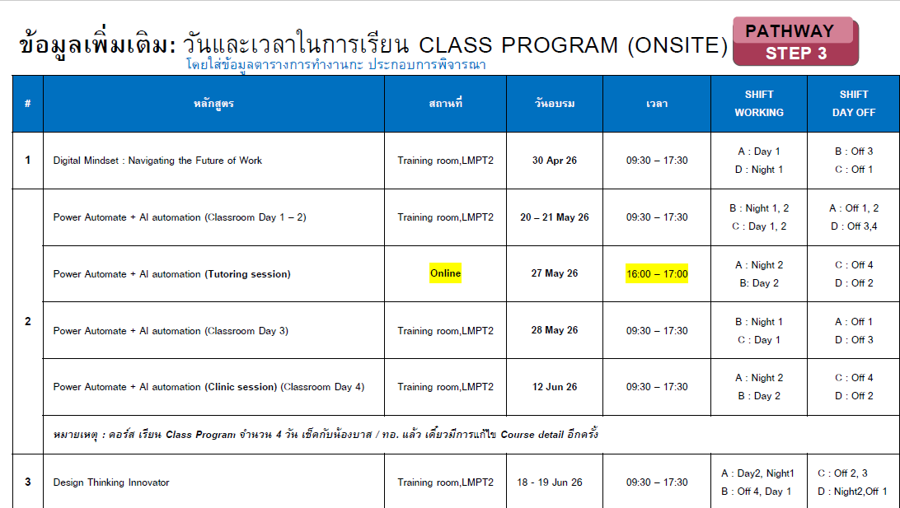
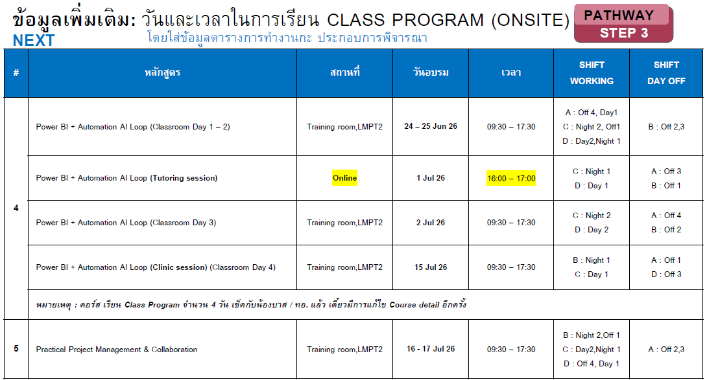
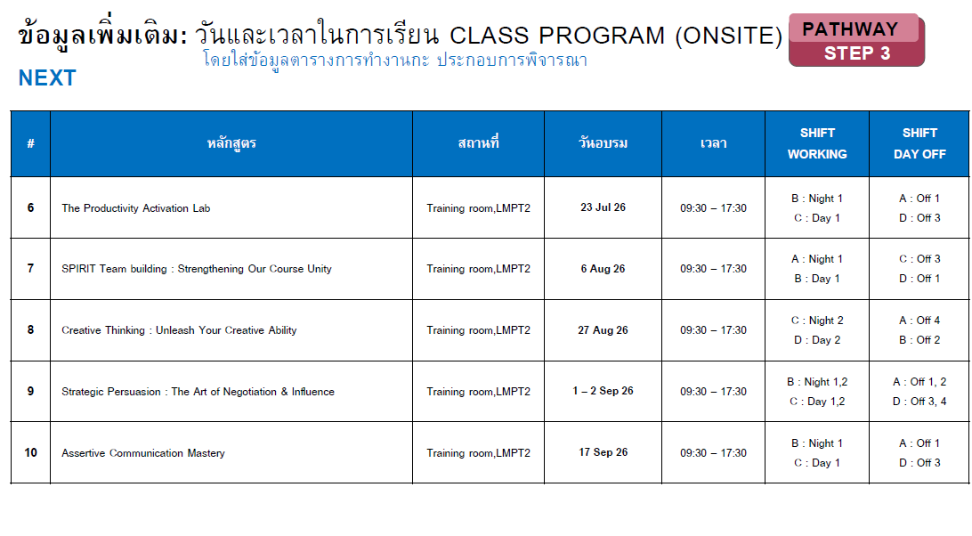
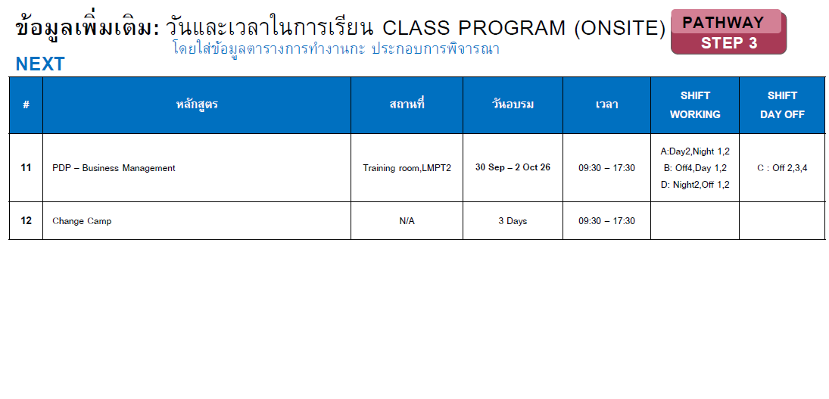
 | 4. วีรวัฒน์ เงินดอน | Operator (P3) | 590004 | D | D | D | IDP1 | N |  |  |  |  | D | D | N/P | N |  |  |  |  | D | D | N | N |  |  | D | D | EM | D | N | N |  |  | D |  | D | D | N | N
 | 5. สุทธิภัทร วิไลสิทธิ์ | Operator (F1) | 590002 |  | D | D | IDP1 | L |  |  |  |  | D | D | N/F | N |  |  |  |  | D | D | N | N |  |  | D |  | EM | D | N | N |  |  |  |  | D | D | N | N
 | 6. ศุภโชติ พะมณี | Operator (F2) | 630010 | D | D | QCC | IDP1 | N |  | D(T) |  |  | D | D | N/F | N |  |  |  |  | D | D | N | N | X | X | X | X | EM | D | N | N |  |  |  |  | D | D | N | N
 | 7. ธนดล ทองภักดี | Operator (E) | 660023 |  | D | QCC | N | N |  |  |  |  | D | D | GSP | N |  |  |  |  | D | D | N | N |  |  |  | 6.3 | D | D | N | N |  |  | S6.3 | S6.3 | D | D | N | N

Truck load | 1. กิตติวัฒน์ รอดสน | Section Mgr. | 580008 |  |  |  |  | PH |  |  | PH |  |  |  |  |  |  |  |  |  |  |  |  |  |  |  |  |  |  |  |  |  |  |  |  |  |  |  | PH |  | PH
 | 2. ศรันญา เวชชกรรม | Operator (FA) | 620015 | X | X | D | D | D | N | N | X | X | X | X | D | D | N | N | X | X | X | X | D | D | N | N | X | X | D | X | D | D | N | N | X | X | X | X | D | D | N | N | ไม่รับโอครับน้ำมันแพง
 | 3. สิทธิโชค ช่างเหล็ก | Operator (FB) | 660017 | N | X | X | IDP1 | X | D | D | N | N | X | X | X | X | D | D | N | N | X | X | X | X | D | D | N | N | X | X | X | X | D | D | N | N | X | X | X | X | D | D | ไม่สะดวกทำโอทีวันหยุดครับ
 | 4. วุฒิภัทร วุฒิ | Operator (FC) | 640004 | D | N | N | N | N |  |  | D | D | N | N |  |  |  |  | D | D | N | N |  |  |  |  | D | D | N | N |  |  |  |  | D | D | N | N
 | 5. วีรภัฏ ขัดทะเสมา | Operator (FD) | 660025 |  | D | D | L | N |  |  | D | D | D | D |  |  |  |  |  |  | D | D | N | N |  |  | IDP2 | IDP2 | EM | D | N | N |  |  | IDP2 |  | D | D | N | N
 | 1. กิตติศักดิ์ สิทธิวงษ์ | Asst. Operator | C620001 | D | D | D | D | PH | D | X | D | D | D | D | D | D(E) |  | D | D | D | D | D | D(E) |  | D | L | L | D | D | D |  | D | D | D | D | D | D(E) |  | D | D | D | D(E)
 | 2. วรราช บุญโสม | Asst. Operator | C630006 | D | D | D | D(E) | PH | D |  | D | D | D | D | D(E) | D(E) |  | D | D | D(E) | D(E) | D | D |  | D | D | D | D(E) | D(E) | D(E) |  | D | D | D(E) | D(E) | D(E) | D |  | D | D(E) | D(H) | D
 | 3. ธณัฐชา ค้าแก้ว | Asst. Admin | C670017 | D(E) | D(E) | D(E) | D | D(H) |  | L | D(E) | D(E) | D(E) | D(E) | D |  | D(E) | D(E) | D(E) | L | L | D(E) |  | D(E) | D(E) | D(E) | D | D | D |  | D(E) | D(E) | D(E) | D | D | D |  | D(E) | D(H) | D | D | D

Approved by | นายกิตติพงษ์ วิสมิตะนันทน์ |  |  |  |  |  |  |  | D | 8:00 - 20:00 น |  |  |  |  |  |  | OFF / Weekend |  |  |  |  |  |  |  |  |  | Training and other events |  |  |  |  |  |  |  |  | Training and other events
 | รองกรรมการผู้จัดการใหญ่ปฏิบัติการ |  |  |  |  |  |  |  | N | 20:00 - 8:00 น |  |  |  |  |  | L | Personal leave / Vacation / Sick leave |  |  |  |  |  |  |  |  |  | WK | 25/05/69 : TPM & BBS Management walkdown |  |  |  |  |  |  |  | CA1 | Change CAMP3 รุ่น 1: 13, 29 พ.ค., 2-3 ก.ค. 69
Reviewed by | นายยุทธศาสตร์ พรมแบน |  |  |  |  |  |  |  | D | เสริมกะ Day shift |  |  |  |  |  | X | Inconvenience / Not be Avaiable
 | ผู้จัดการส่วนปฏิบัติการคลัง LNG LMPT1 |  |  |  |  |  |  |  | N | เสริมกะ Night shift |  |  |  |  |  | PH | Public Holidays |  |  |  |  |  |  |  |  |  | IDP2 | 20 – 21 May , 27 May , 28 May , 12 Jun (2) Power Automate + AI automation |  |  |  |  |  |  |  | CA2 | Change CAMP3 รุ่น 2: 27พ.ค 9 มิ.ย.16-17 ก.ค. 69
Prepared by | นายกิตติวัฒน์ รอดสน |  |  |  |  |  |  |  | D(T) | เสริมกะ Truck Day shift |  |  |  |  |  | D(H) | BSA OT (Holiday) 08:30 - 17:30 น. |  |  |  |  |  |  |  | BSA
 | ผู้จัดการแผนกควบคุมจัดจ่ายทางรถ |  |  |  |  |  |  |  | N(T) | เสริมกะ Truck Night shift |  |  |  |  |  | D(E) | BSA OT (Working day) 17:30 - 19:00 น. |  |  |  |  |  |  |  |  |  | ARW | Alarm Rationalization (OT) Workshop LMPT1 27 เมษายน ถึง 25 พฤภาคม 2026 |  |  |  |  |  |  |  | EM | 22 พ.ค. 69 เวลา 13:30 -17:00 น ฝึกซ้อมแผนอพยพหนีไฟและ BCM ประจำปี 2569
 |  |  |  |  |  |  |  |  | D(SP) | ปฏิบัติงานผจ.แผนก/panel Day |  |  |  |  |  | D | BSA Working day 08:30 - 17:30 น.
22 MAY 2026 02:17 PM |  |  |  |  |  |  |  |  | N(SP) | ปฏิบัติงานผจ.แผนก/panel Night |  |  |  |  |  |  | Unloading / Reloading |  |  |  |  |  |  |  |  |  | MDPB | 25-31 พ.ค. 69 OPS Subelement Mock up present witth LO.T1 Manager
 |  |  |  |  |  |  |  |  |  |  |  |  |  |  |  |  |  |  |  |  |  |  |  |  |  |  | S6.X |  |  |  |  |  |  |  | OPS | Daytime for OPS doc. prepareation
No. | Manpower Managemnt |  |  | APR |  |  |  | MAY |  |  |  |  |  |  |  |  |  |  |  |  |  |  |  |  |  |  |  |  |  |  |  |  |  |  |  | 0
 |  |  |  | 27 | 28 | 29 | 30 | 1 | 2 | 3 | 4 | 5 | 6 | 7 | 8 | 9 | 10 | 11 | 12 | 13 | 14 | 15 | 16 | 17 | 18 | 19 | 20 | 21 | 22 | 23 | 24 | 25 | 26 | 27 | 28 | 29 | 30 | 31 | 4
DAY | Process | PTTLNG |  | 7 | 7 | 6 | 7 | 7 | 6 | 6 | 6 | 6 | 7 | 7 | 1 | 6 | 7 | 6 | 7 | 7 | 7 | 7 | 7 | 6 | 6 | 6 | 7 | 6 | 7 | 7 | 6 | 6 | 7 | 6 | 6 | 7 | 7 | 7 | 7
 | Truckload | PTTLNG & BSA (OT) |  | 2 | 2 | 3 | 2 | 2 | 1 | 7 | 9 | 2 | 1 | 2 | 2 | 3 | 2 | 2 | 2 | 2 | 2 | 2 | 2 | 2 | 2 | 2 | 1 | 2 | 2 | 2 | 2 | 2 | 2 | 2 | 2 | 2 | 2 | 2 | 2
 | Total (Day) [PTTLNG& BSA] |  |  | 9 | 9 | 9 | 9 | 9 | 7 | 13 | 15 | 8 | 8 | 9 | 3 | 9 | 9 | 8 | 9 | 9 | 9 | 9 | 9 | 8 | 8 | 8 | 8 | 8 | 9 | 9 | 8 | 8 | 9 | 8 | 8 | 9 | 9 | 9 | 9
NIGHT | Process | PTTLNG |  | 7 | 7 | 7 | 7 | 6 | 7 | 7 | 7 | 7 | 7 | 6 | 1 | 7 | 7 | 6 | 6 | 6 | 7 | 7 | 7 | 7 | 7 | 6 | 7 | 6 | 7 | 7 | 7 | 7 | 7 | 7 | 6 | 6 | 7 | 7 | 7
 | Truckload | PTTLNG & BSA (OT) |  | 1 | 1 | 1 | 1 | 2 | 1 | 3 | 6 | 1 | 1 | 1 | 0 | 0 | 1 | 1 | 1 | 1 | 1 | 1 | 1 | 1 | 1 | 1 | 1 | 1 | 1 | 1 | 1 | 1 | 1 | 1 | 1 | 1 | 1 | 1 | 1
 | Total (Night) [ PTTLNG only] |  |  | 8 | 8 | 8 | 8 | 8 | 8 | 10 | 13 | 8 | 8 | 7 | 1 | 7 | 8 | 7 | 7 | 7 | 8 | 8 | 8 | 8 | 8 | 7 | 8 | 7 | 8 | 8 | 8 | 8 | 8 | 8 | 7 | 7 | 8 | 8 | 8

2026_Mar
YEAR 2026 |  |  | Rev.1 | MARCH |  |  |  |  |  |  |  |  |  |  |  |  |  |  |  |  |  |  |  |  |  |  |  |  |  |  |  |  |  |  | APR |  |  |  | REMARK สำหรับภายใน ไม่แสดงในตารางกะ
ตารางปฏิบัติงานกะ ส่วนปฏิบัติการคลัง LNG LMPT 1 |  |  |  | 1 | 2 | 3 | 4 | 5 | 6 | 7 | 8 | 9 | 10 | 11 | 12 | 13 | 14 | 15 | 16 | 17 | 18 | 19 | 20 | 21 | 22 | 23 | 24 | 25 | 26 | 27 | 28 | 29 | 30 | 31 | 1 | 2 | 3 | 4
SHIFT | Name - Surname | Position | ID | อา | จ | อ | พ | พฤ | ศ | ส | อา | จ | อ | พ | พฤ | ศ | ส | อา | จ | อ | พ | พฤ | ศ | ส | อา | จ | อ | พ | พฤ | ศ | ส | อา | จ | อ | พ | พฤ | ศ | ส |  | ที่ | คอร์สที่ลงอบรม หลักสูตร | Class course
- | นายยุทธศาสตร์ พรมแบน | LO.T1 Manager | 530018 |  | D | D | D | D | D |  |  | D | D | D | D | D |  |  | D | D | D | D | D |  |  | D | D | D | D | D |  |  | D | D | D | D | D |  |  | IDP1 | (1) Digital Mindset : Navigating the Future of Work | 30 Apr 2026
A | 1. กฤษกร เพชรรัตน์ | Section Mgr. | 530011 |  |  |  |  | D | D | N | N |  |  |  | ORM | D | D | N | N |  |  | D | D | D | D | D | D | TO2 |  |  |  | D | D | X | X |  |  |  |  | IDP2 | (2) Power Automate + AI automation | 20 – 21 May 2026, 27 May 2026, 28 May 2026, 12 Jun 2026
 | 2. มงคล สุริยัง | Operator (P1) | 560009 |  |  |  |  | D | D | L | L |  |  |  | ORM | D | D | N | N |  |  | D | D | D | D | N | N | N |  |  |  | D | D | N | N |  |  |  |  | IDP3 | (3) Design Thinking Innovator | 18 - 19 Jun 2026
 | 3. ธนศักดิ์ สืบสิน | Operator (P2) | 640015 | X | X | X | X | X | X | X | X | X | X | X | ORM | D | D | N | N | N |  | D | D | D | D | x | OPEX | D | N |  | X | D | D | ABMS 1-3 เม.ย. 69 |  |  |  |  | 5-6 สลัับพี่อาร์ต 7-8 สลับพี่มะกรูด/ 26 mar สลับแทนพี่หนึ่ง | IDP4 | (4) Power BI + Automation AI Loop | 24 - 25 Jun 2026, 1 Jul 2026, 2 Jul 2026, 15 Jul 2026
 | 4. รชานนท์ ยาศรี | Operator (P3) | 550003 |  |  |  |  | D | D | N | N |  |  |  | ORM | D | D | N | N |  |  | D | D | D | D | N | N | N | X | X | X | L | L | L | L | X | X | X | 29-30 แม็คแทน แฟ้มแทน 31-1 | IDP5 | (5) Practical Project Management & Collaboration | 16 - 17 Jul 2026
 | 5. บุญชู จันทร์เปรียง | Operator (F1) | 640011 |  | D |  |  | D | L | N | N |  | N |  | ORM | D | D | N | N |  |  | D | D | D | D | N | N | N |  |  |  | D | D | N | N |  |  |  |  | IDP6 | (6) The Productivity Activation Lab | 23 Jul 2026
 | 6. ธนยศ วเสถียร | Operator (F2) | 660011 | X | X | X | X | D | D | N | N | X | X | X | ORM | D | D | N | N | X | X | D | D | D | D | N | N | N | X | X | X | D | D | N | N | X | X | X
 | 7. คมฐณัฎฐ์ จันทร์ขวาง | Operator (E) | 660018 |  |  |  |  | D | D | N | N |  |  | IMS :11-13 มี.ค 69 |  |  | D | N | X | X |  | D | D | D | D | N | N | N |  |  |  | D | D | N | N |  |  |  |  | IDP7 | (7) SPIRIT Team building : Strengthening Our Course Unity | 6 Aug 2026
 |  |  |  |  |  |  |  |  |  |  |  |  |  |  |  |  |  |  |  |  |  |  |  |  |  |  |  |  |  |  |  |  |  |  |  |  |  |  |  | IDP8 | (8) Creative Thinking : Unleash Your Creative Ability | 27 Aug 2026
B | 1. บุญเลิศ สวัสดิ์ล้น | Section Mgr. | 540022 | N | N |  |  |  |  | D | D | N | N |  | ORM |  |  | D | D | N | N | N | N |  |  | N | N | N | N |  |  |  |  | D | D | N | N |  |  | IDP9 | (9) Strategic Persuasion : The Art of Negotiation & Influence | 1 - 2 Sep 2026
 | 2. เวชพิสิฐ สาริก | Operator (P1) | 610011 | N | N | X | X | D | D | D | D | N | N | N | N | X | X | D | D | N | N | N | N | X | X | D | OPEX | TO2 | N | X | X | X | X | D | D | N | N |  | 5-6 สลับกับนัส | IDP10 | (10) Assertive Communication Mastery | 17 Sep 2026
 | 3. ธนิสร เสือไหล | Operator (P2) | 530027 | N | N | X | X |  |  | D | D | L | N | X | ORM |  | D | D | D | N | N | N | N | X | X | D | D | TO2 | X | X | X |  |  | D | D | N | N |  | 26 สลับกับนัส | IDP11 | (11) PDP – Business Management | 30 Sep - 2 Oct 2026
 | 4. วีรยุทธ โภชนาหาร | Operator (P2) | 540002 | N | N |  |  | x | X | D | D | N | N | X | X | X | X | L | L | L | L | X | X | X | X | D | D | TO2 | N |  | X | D | D | D | D | N | N |  | 11-22 ลาใช้สิทธิ์ ขาด 1 ไม่มีคนแทน / 15-16 มีเรืออาร์มแทน 17-18 ถ้ามีเรือ นัดมาแทน /5 อบรม Risk LMPT2 / 29 แทนพี่แจ๊ค | IDP12 | (12) Change Camp | N/A
 | 5. นเรศ เงาศรี | Operator (F1) | 580009 | N | N |  |  |  |  | D | D | N | N | N | N |  |  | D | D | N | N | N | N |  |  | D | D | TO2 | N |  |  |  |  | D | D | N | N
 | 6. นพเก้า จันทวงค์ | Operator (F2) | 650006 | L | N |  |  |  |  | D | D | N | N | N | N |  |  | D | D | N | N | N | N |  |  | D | D | TO2 | N |  |  |  |  | D | D | N | N | N | 11-12 แทนกอล์ฟ 4,5 โอนที เบ็คส์แฮม
 | 7. สิรวิชญ์ ไชยลิขิต | Operator (E) | 650003 | N | N |  |  | D | D | D | D | N |  | IMS :11-13 มี.ค 69 |  |  |  | D | D | N | N | N | N |  |  | D | D | TO2 | N | X | X | X |  | D | D | N | N |  | วันที่ 5,6 เสริมทรัคกะเช้า,

C | 1. ศรายุทธ เครือสาร | Section Mgr. | 530019 | D | D | N | N |  |  |  |  | D | D | N | N |  |  |  |  | D | D | SOP 1 |  |  |  |  |  | TO2 | D | N | N |  |  |  |  | D | D | N
 | 2. กรกช ตั้งตน | Operator (P1) | 620011 | D | D | N | N |  |  |  |  | D | D | IMS :11-13 มี.ค 69 |  |  |  |  |  | D | D | SOP 1 |  |  |  |  |  | TO2 | D | N | N |  |  |  |  | D | D | N
 | 3. สราวุธ ศิริมงคล | Operator (P2) | 530017 | D | D | N | N |  | D |  |  | D | D | N | N |  |  |  |  | D | D | SOP 1 |  |  |  |  |  | TO2 | D | N | N |  |  |  |  | D | D | N
 | 4. ปริญญา แย้มกลิ่น | Operator (P3) | 530008 | D | D | N | N |  |  |  |  | D | D | N | N |  |  |  |  | D | D | SOP 1 |  |  |  |  |  | L | L | L | L |  |  |  |  | L | L | L | 25 MAR - 2 APR ลาไม่มีคนแทน / 3 - 29 APR ลาช่วยภรรยาเลี้ยงบุตร
 | 5. ภูรเดช เมฆอรุณ | Operator (F1) | 610002 | D | L | N | L | X | X | X | X | L | D | L | L | X | N | X |  | D | D | SOP 1 |  |  |  |  |  | TO2 | D | N | N |  |  |  |  | D | D | N | 2,4,9 ใช้สิทธิลาไม่มีคนแทน, 11-12 ลาโดยมีพี่เน๊กมาแทนครับ, 14 สลับกับเต้
 | 6. เขมชาติ เภารอด | Operator (F2) | 640005 | D | D | N | N |  |  |  |  | D | D | L | L | X | D | X | X | D | D | SOP 1 |  |  |  |  |  | TO2 | D | N | N |  |  |  |  | D | D | N | 11-12 ใช้สิทธิลาไม่มีคนแทนครับ
 | 7. ชินกฤต เมฆถาวรสวัสดิ์ | Operator (E) | 660022 | D | D | N | N |  |  |  |  | D | D | IMS :11-13 มี.ค 69 |  |  | X | X | X | L | L | L | L | X | X | X | X | TO2 | D | N | N | N |  |  |  | D | D | N | 17-20 MAR ลาไม่มีคนแทน ครับ
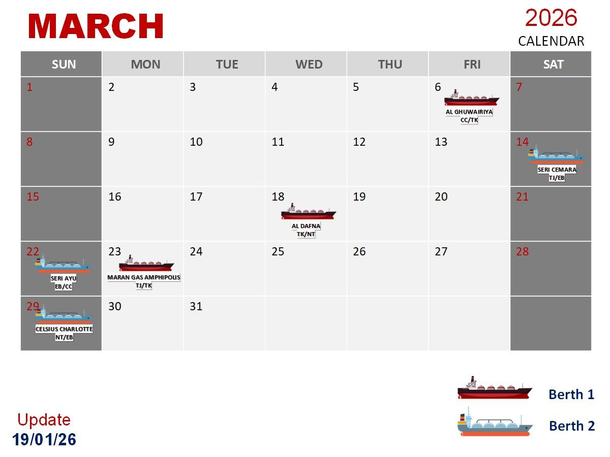
D | 1. ดำรงศักดิ์ จันทราช | Section Mgr. | 550009 |  |  | D | D | N | N |  |  |  |  | D | D | N | N |  |  |  |  | SOP 1 |  | N | N |  |  | D |  | D | D | N | N | N | N |  |  | D
 | 2. พลาธิป ศรีสุโข | Operator (P1) | 610012 |  |  | D | D | N | N | N | N |  |  | D | D | N | N |  |  |  |  | SOP 1 |  | N | N |  | OPEX | D |  | D | D | N | N |  |  |  |  | D | 7-8 สลับกับนัส
 | 3. อาทิตย์ ขัติยะ | Operator (P2) | 550004 |  |  | D | D | N | N | N | N |  |  | D | D | N | N |  | N |  |  | SOP 1 |  | N | N | N |  | D |  | D | D | N | N |  |  |  |  | D
 | 4. วีรวัฒน์ เงินดอน | Operator (P3) | 590004 |  |  | D | D | N | N |  |  |  |  | D | D | N | N |  |  |  |  | SOP 1 |  | N | N |  |  | D |  | D | D | N | N |  |  |  |  | D
 | 5. สุทธิภัทร วิไลสิทธิ์ | Operator (F1) | 590002 |  |  | D | D | N | N |  |  |  |  | D | D | N | N |  |  |  |  | SOP 1 |  | N | N |  |  | D |  | D | D | N | N |  |  |  |  | D
 | 6. ศุภโชติ พะมณี | Operator (F2) | 630010 |  |  | D | D | N | N |  |  |  |  | D | D | N | N |  |  | D |  | SOP 1 |  | N | N |  |  | N |  | D | D | N | N | N | N |  |  | D | 17 รับเรือแทนมีน
 | 7. ธนดล ทองภักดี | Operator (E) | 660023 |  |  | D | D | N | N |  |  | PTT Orientation (9-13/026) |  |  |  |  |  |  |  |  |  | SOP 1 |  | N | N | X | X | X | X | L | L | X | L | X | X | X | X | D | 27-28 ลาพักร้อน 28 มีนแทน /29 ลาพักร้อนครับ

Truck load | 1. กิตติวัฒน์ รอดสน | Section Mgr. | 580008 |  | D | PH | D | D | D |  |  | D | D | D | D | D |  |  | D | D | D | D | D |  |  | D | D | D | D | D |  |  | D | D | D | D | D
 | 2. ศรันญา เวชชกรรม | Operator (FA) | 620015 | X | X | X | X | L | L | L | L | X | X | X | X | L | L | L | L |  |  | X | D | D | D | N | N | N |  |  |  | D | D | N | N |  |  |  | 18 ก.พ. - 16 มี.ค. 69 ลาช่วยภรรยาเลี้ยงบุตร (ใช้สิทธิ์ขาด 1 วันไม่มีเรือ)
 | 3. สิทธิโชค ช่างเหล็ก | Operator (FB) | 660017 | N | N |  |  |  |  | D | D | N | N |  | ORM | D |  | D | D | N | N | N | N | X | X | X | X | TO2 | N | N | N | X | X | D | D | N | N |  | 27,28 สลับกะ วุฒิภัทร
 | 4. วุฒิภัทร วุฒิ | Operator (FC) | 640004 | D | D | N | N |  |  |  |  | D | D | N | N |  |  |  |  | D | D | SOP 1 |  |  |  | D | D | TO2 | D |  |  |  |  |  |  | L | L | L | 23,24 สลับกะกับพี่โน็ต
 | 5. วีรภัฏ ขัดทะเสมา | Operator (FD) | 660025 |  |  | D | D | N | N |  | N |  |  | D | D | N | N |  |  |  |  | SOP 1 |  | N | N |  |  | D |  | D | D | N | N |  |  | D | D | D | 2,3โอนที เบ็คส์แฮม
 | 1. กิตติศักดิ์ สิทธิวงษ์ | Asst. Operator | C620001 |  | D | PH | D | D | D | D |  | D | D | D | D(E) | D(E) | D |  | D | D | D | D | D | D |  | D | D | D | D | D(E) | D |  | D | D | D | D(E) | D(E) | D
 | 2. วรราช บุญโสม | Asst. Operator | C630006 |  | D | D(H) | D | D | D(E) | D |  | D | D | D | D | D | D |  | D | D | D | D | D(E) | D |  | D | D | D | D(E) | D | D |  | D(E) | D | D(E) | D | D | D
 | 3. ธณัฐชา ค้าแก้ว | Asst. Admin | C670017 | L | D(E) | PH | D(E) | D(E) | D |  | D | D(E) | D | D(E) | D | D |  | D(E) | D | D(E) | D(E) | D(E) | D |  | D(E) | D | D(E) | D | D | D |  | D(E) | D | D(E) | D | D | D

Approved by | นายกิตติพงษ์ วิสมิตะนันทน์ |  |  |  | D | 8:00 - 20:00 น |  |  |  |  |  |  | OFF / Weekend |  |  |  |  |  |  |  |  |  | Training and other events |  |  |  |  |  |  |  | Training and other events
 | รองกรรมการผู้จัดการใหญ่ปฏิบัติการ |  |  |  | N | 20:00 - 8:00 น |  |  |  |  |  | L | Personal leave / Vacation / Sick leave |  |  |  |  |  |  |  |  |  | WK | 24/03/69 : TPM & BBS Management walkdown |  |  |  |  |  | IMS | 11-13 มี.ค IMS - ISO & Internal Auditor
Reviewed by | นายยุทธศาสตร์ พรมแบน |  |  |  | D | เสริมกะ Day shift |  |  |  |  |  | X | Inconvenience / Not be Avaiable |  |  |  |  |  |  |  |  |  |  |  |  |  |  |  |  | ABMS | 1-3 เม.ย ABMS : ISO Req&Internal Auditor
 | ผู้จัดการส่วนปฏิบัติการคลัง LNG LMPT1 |  |  |  | N | เสริมกะ Night shift |  |  |  |  |  | PH | Public Holidays |  |  |  |  |  |  |  |  |  | ORM | 12/03/69 ORM sharing by GPSC (LMPT2) |  |  |  |  |  |  |  | SOP1 |  | 19-20: SOP-OEMS Traning
Prepared by | นายกิตติวัฒน์ รอดสน |  |  |  | D(T) | เสริมกะ Truck Day shift |  |  |  |  |  | D(H) | BSA OT (Holiday) 08:30 - 17:30 น. |  |  |  |  |  |  |  | BSA |  | TO2 | 25/03/69 : OPS Townhall รอบ 2 กะ B/C ห้องแสงจันทร์ 08:30 - 18:30 น. |  |  |  |  |  |  |  | SOP2 |  | 8-9 Apr SOP-OEMS Traning
 | ผู้จัดการแผนกควบคุมจัดจ่ายทางรถ |  |  |  | N(T) | เสริมกะ Truck Night shift |  |  |  |  |  | D(E) | BSA OT (Working day) 17:30 - 19:00 น.
 |  |  |  |  | D(SP) | ปฏิบัติงานผจ.แผนก/panel Day |  |  |  |  |  | D | BSA Working day 08:30 - 17:30 น. |  |  |  |  |  |  |  |  |  | PTT | 9-13/03/69 PTT Orientation 2026 (รุ่น 1)
3 MAR 2026 Time 08:51 AM |  |  |  |  | N(SP) | ปฏิบัติงานผจ.แผนก/panel Night |  |  |  |  |  |  | Unloading / Reloading |  |  |  |  |  |  |  |  |  | SP | 18-19 มี.ค. 69 เรือเลือนจาก ภาวะสงคราม| |  |  |  |  |  |  |  | 23-24 มี.ค. 69 เรือเลื่อนจาก T2 มา T1
 |  |  |  |  |  |  |  |  |  |  |  |  |  |  |  |  |  |  |  |  |  |  | OPEX | นำเสนอ OPEX Contest OC ชลบุรี
No. | Manpower Managemnt |  |  | MARCH |  |  |  |  |  |  |  |  |  |  |  |  |  |  |  |  |  |  |  |  |  |  |  |  |  |  |  |  |  |  | APR
 |  |  |  | 1 | 2 | 3 | 4 | 5 | 6 | 7 | 8 | 9 | 10 | 11 | 12 | 13 | 14 | 15 | 16 | 17 | 18 | 19 | 20 | 21 | 22 | 23 | 24 | 25 | 26 | 27 | 28 | 29 | 30 | 31 | 1 | 2 | 3 | 4
DAY | Process | PTTLNG |  | 7 | 7 | 7 | 7 | 8 | 8 | 7 | 7 | 6 | 7 | 6 | 6 | 6 | 9 | 6 | 6 | 7 | 6 | 7 | 7 | 7 | 7 | 7 | 6 | 6 | 6 | 6 | 6 | 7 | 7 | 7 | 7 | 6 | 6 | 7
 | Truckload | PTTLNG & BSA (OT) |  | 1 | 2 | 2 | 2 | 1 | 1 | 1 | 1 | 2 | 1 | 2 | 2 | 2 | 0 | 2 | 1 | 2 | 2 | 1 | 2 | 1 | 2 | 1 | 2 | 1 | 2 | 2 | 1 | 2 | 2 | 2 | 2 | 2 | 2 | 1
 | Total (Day) [PTTLNG& BSA] |  |  | 8 | 9 | 9 | 9 | 9 | 9 | 8 | 8 | 8 | 8 | 8 | 8 | 8 | 9 | 8 | 7 | 9 | 8 | 8 | 9 | 8 | 9 | 8 | 8 | 7 | 8 | 8 | 7 | 9 | 9 | 9 | 9 | 8 | 8 | 8
NIGHT | Process | PTTLNG |  | 6 | 7 | 7 | 6 | 7 | 7 | 7 | 7 | 6 | 7 | 6 | 6 | 6 | 7 | 7 | 7 | 7 | 6 | 6 | 6 | 7 | 7 | 7 | 6 | 7 | 7 | 6 | 6 | 7 | 6 | 6 | 6 | 7 | 7 | 7
 | Truckload | PTTLNG & BSA (OT) |  | 1 | 1 | 1 | 1 | 1 | 1 | 0 | 1 | 1 | 1 | 1 | 1 | 1 | 1 | 0 | 0 | 1 | 1 | 1 | 1 | 1 | 1 | 1 | 1 | 1 | 1 | 1 | 1 | 1 | 1 | 1 | 1 | 1 | 1 | 0
 | Total (Night) [ PTTLNG only] |  |  | 7 | 8 | 8 | 7 | 8 | 8 | 7 | 8 | 7 | 8 | 7 | 7 | 7 | 8 | 7 | 7 | 8 | 7 | 7 | 7 | 8 | 8 | 8 | 7 | 8 | 8 | 7 | 7 | 8 | 7 | 7 | 7 | 8 | 8 | 7

2026_Apr
YEAR 2026 |  |  | Rev.2 | MAR |  |  |  | APRIL |  |  |  |  |  |  |  |  |  |  |  |  |  |  |  |  |  |  |  |  |  |  |  |  |  |  |  |  |  | MAY |  |  |  |  | REMARK สำหรับภายใน ไม่แสดงในตารางกะ
ตารางปฏิบัติงานกะ ส่วนปฏิบัติการคลัง LNG LMPT 1 |  |  |  | 28 | 29 | 30 | 31 | 1 | 2 | 3 | 4 | 5 | 6 | 7 | 8 | 9 | 10 | 11 | 12 | 13 | 14 | 15 | 16 | 17 | 18 | 19 | 20 | 21 | 22 | 23 | 24 | 25 | 26 | 27 | 28 | 29 | 30 | 1 | 2 | 3 | 4 | 5
SHIFT | Name - Surname | Position | ID | ส | อา | จ | อ | พ | พฤ | ศ | ส | อา | จ | อ | พ | พฤ | ศ | ส | อา | จ | อ | พ | พฤ | ศ | ส | อา | จ | อ | พ | พฤ | ศ | ส | อา | จ | อ | พ | พฤ | ศ | ส | อา | จ | อ
A | 1. กฤษกร เพชรรัตน์ | Section Mgr. | 530011 |  | D | D | X | X |  |  |  |  | D | D | SOP2 |  | D | D |  |  | D | D | N | N |  |  |  | IRPC | D | D | N | N |  |  |  |  | D | D | N | N |  |  |  | ที่ | คอร์สที่ลงอบรม หลักสูตร | Class course
 | 2. มงคล สุริยัง | Operator (P1) | 560009 |  | D | D | N | N | X | X | X | X | D | D | SOP2 |  | X | X | X | X | L | L | L | L | X | X | X | IRPC | D | D | N | N | N | N |  |  | D | D | N | N | N | N | ใช้สิทธิ์ลาไม่มีคนแทนกลับบ้านต่างจังหวัดทำบุญ (14-17) | IDP1 | (1) Digital Mindset : Navigating the Future of Work | 30 Apr 2026
 | 3. ธนศักดิ์ สืบสิน | Operator (P2) | 640015 |  | D | D | ABMS 1-3 เม.ย. 69 |  |  |  | X | X | D | D | SOP2 |  | X | X | D | D | D | D | N | N | X | X | X | IRPC | D | D | N | L |  |  | X | D | D | D | N | X |  |  | 12-13 แทนพี่โอ๊ะ / 25 ลา พี่มะกรูดแทน/ 28 | IDP2 | (2) Power Automate + AI automation | 20 – 21 May 2026, 27 May 2026, 28 May 2026, 12 Jun 2026
 | 4. รชานนท์ ยาศรี | Operator (P3) | 550003 | X | L | L | L | L | X | X | X | X | L | L | SOP2 |  | N |  |  |  | D | D | N | N | X | X | X | IRPC | D | D | D | D | X | X | X | X | L | L | N | N | N | N |  | IDP3 | (3) Design Thinking Innovator | 18 - 19 Jun 2026
 | 5. บุญชู จันทร์เปรียง | Operator (F1) | 640011 |  | D | D | N | N |  |  | N |  | D | D | SOP2 |  |  |  | D | D | D | D | D | D |  |  | N | X | D | D | N | L |  |  | บบ | X | D | D | N | N |  |  | 12-13 แทนแฟ้ม | IDP4 | (4) Power BI + Automation AI Loop | 24 - 25 Jun 2026, 1 Jul 2026, 2 Jul 2026, 15 Jul 2026
 | 6. ธนยศ วเสถียร | Operator (F2) | 660011 |  | D | D | N | N |  |  |  |  | D | D | SOP2 |  | X | X | X | X | D | D | N | N | X | X | X | IRPC | D | D | L | L | X | X | X | D | D | D | N | N | X | X |  | IDP5 | (5) Practical Project Management & Collaboration | 16 - 17 Jul 2026
 | 7. คมฐณัฎฐ์ จันทร์ขวาง | Operator (E) | 660018 |  | D | D | N | N |  |  |  |  | D | D | SOP2 |  |  |  |  |  | D | D | N | N | X | X | X | X | L | L | N | N |  |  |  | QCC | D | D | N | N |  |  | 12-13 แทน Potae // 22-23 ลาพักร้อนใช้สิทธิ์ ขาด 1 ครับ | IDP6 | (6) The Productivity Activation Lab | 23 Jul 2026

B | 1. บุญเลิศ สวัสดิ์ล้น | Section Mgr. | 540022 |  |  |  | D | D | N | N |  |  |  |  | SOP2 |  | N | N | N | N |  |  | D | D | N | N |  | IRPC |  |  | D | D | N | N |  |  |  |  | D | D | N | N |  | IDP7 | (7) SPIRIT Team building : Strengthening Our Course Unity | 6 Aug 2026
 | 2. เวชพิสิฐ สาริก | Operator (P1) | 610011 |  |  |  | D | D | N | N | X | X | X | X | SOP2 |  | L | N | X | X | X | X | D | D | N | N | N | N | X | X | D | D | D | ARW | ARW | ARW | ARW | ARW | X | X | ARW | ARW | 10 พี่แจ็คมาแทนครับ | IDP8 | (8) Creative Thinking : Unleash Your Creative Ability | 27 Aug 2026
 | 3. ธนิสร เสือไหล | Operator (P2) | 530027 | X |  |  | D | D | N | N | X | X |  |  | SOP2 | D | N | N | X | X |  |  | D | D | N | N | X | IRPC |  | X | D | D | D | ARW | ARW | ARW | IDP1 | ARW | X | X | ARW | ARW |  | IDP9 | (9) Strategic Persuasion : The Art of Negotiation & Influence | 1 - 2 Sep 2026
 | 4. วีรยุทธ โภชนาหาร | Operator (P2) | 540002 | X | D |  | D | D | N | N |  |  |  |  | SOP2 |  | N | N |  |  | D |  | D | D | N | N |  | IRPC |  |  | D | D | N | N | X | X | D | D | D | D | N | N | 28-1 ไม่ว่าง , 6,714,15,22,23 แทนพี่แจ๊ค | IDP10 | (10) Assertive Communication Mastery | 17 Sep 2026
 | 5. นเรศ เงาศรี | Operator (F1) | 580009 |  |  |  | D | D | N | N |  |  |  |  | L | L | L | L | X | X | X | X | L | L | L | L |  | IRPC |  |  | N | N | N | N | N |  | IDP1 |  | D | D | N | N | 8-11 ลากลับ ตจว.ไม่มีคนแทน 16-17 ลาแต่งงาน(สลับกะA ธนดล แทนนกะ) 18-19 ลาไม่มีคนแทน | IDP11 | (11) PDP – Business Management | 30 Sep - 2 Oct 2026
 | 6. นพเก้า จันทวงค์ | Operator (F2) | 650006 |  |  |  | D | D | N | N | N | N |  |  | SOP2 |  | N | N | X | X | X | X | X | X | N | N | L | N |  |  | D | D | N | N | N | N |  |  | D | D | N | N | 4,5 แทนเบ็คส์แฮม, 28-29 แทนภูรเดช , [ 20 ลาพักร้อน( ม.แมน กะB แทน ปฏิบัติงานกะC) ] | IDP12 | (12) Change Camp | N/A
 | 7. สิรวิชญ์ ไชยลิขิต | Operator (E) | 650003 |  |  |  | D | D | N | N |  |  |  |  | SOP2 |  | N | N | X | X | X | X | L | L | N | N |  |  | D | D | D | D | N | N |  | N | N |  | D | D | N | N | 16-17 APR ลาพักร้อน 17 พี่อามมาแทน

C | 1. ศรายุทธ เครือสาร | Section Mgr. | 530019 | N |  |  |  |  | D | D | N | N |  |  | D | D | L | L | L | L |  |  |  |  | D | D | D | D | LA |  | LA |  | D | D | D | D | IDP1 |  |  |  | D | D
 | 2. กรกช ตั้งตน | Operator (P1) | 620011 | N |  |  |  |  | D | D | N | N |  |  | D | D | D | D | N | N |  |  |  |  | D | D | D | D | ORC5 |  |  |  | D | D | N | N |  |  |  |  | D | D
 | 3. สราวุธ ศิริมงคล | Operator (P2) | 530017 | N |  |  |  |  | D | D | N | N |  |  | D | D | D | D | N | N | N | N |  | D | D | D | N | N |  |  |  |  | D | D | D | D | N |  | D | D | D | D | 14-15 แทนพี่โอ๊ะ กลับต่างจังหวัด
 | 4. ปริญญา แย้มกลิ่น | Operator (P3) | 530008 | L |  |  |  |  | L | L | L | L |  |  | X | X | L | L | L | L |  |  |  |  | L | L | L | L |  |  |  |  | L | L | L | L |  |  | D | D | D | D | 25 MAR - 2 APR ลาไม่มีคนแทน / 3 - 29 APR ลาช่วยภรรยาเลี้ยงบุตร
 | 5. ภูรเดช เมฆอรุณ | Operator (F1) | 610002 | N |  |  |  |  | D | D | N | N | X | X | D | D | D | D | N | N | X | X | D | D | D | D | X | X | X | X | X | X | L | L | L | L | X | X | X | X | D | D | 26 - 27 APR ลาโดยมีพี่โอ๊ะมาแทน / 28-29 APR ลาโดยมีพี่เน็กมาแทน
 | 6. เขมชาติ เภารอด | Operator (F2) | 640005 | N | X | X | X | X | D | D | N | N | X | X | D | D | D | D | N | N | X | X | X | X | D | D | D | D | LA | X | LA | X | N | N | N | N | X | X | X | X | X | X
 | 7. ชินกฤต เมฆถาวรสวัสดิ์ | Operator (E) | 660022 | N | N |  |  |  | D | D | N | N |  |  | D | D | D | D | N | N | N | N |  |  | D | D | N | N | X | X | X | X | D | D | N | N | N | X | X | X | D | D | 14-15 แทนแฟ้ม

D | 1. ดำรงศักดิ์ จันทราช | Section Mgr. | 550009 | D | N | N | N | N |  |  | D | D | N | N | N | N |  |  | D | D | N | N |  |  |  |  | N | N | N | N |  |  |  |  | N | N | N | N
 | 2. พลาธิป ศรีสุโข | Operator (P1) | 610012 | D | N | N |  |  | D |  | D | D | N | N | N | N |  |  | D | D | N | N |  |  |  |  | D | D | N | N |  | N |  |  | D | QCC | N | N |  |  |  |  | 25 แทนนัส
 | 3. อาทิตย์ ขัติยะ | Operator (P2) | 550004 | D | N | N |  | N |  |  | D | D | N | N | N | N |  |  | L | L | L | L | X | X |  |  | N | N | N | N |  |  | D | D | N | N | N | N |  |  |  |  | 12-13 ธนศักดิ์ สืบสิน มาแทน 14-15 สราวุธ มาแทน กลับต่างจังหวัด 26-27 แทนภูรเดช
 | 4. วีรวัฒน์ เงินดอน | Operator (P3) | 590004 | D | N | N |  |  |  |  | D | D | N | N | N | N |  |  | D | D | N | N |  |  |  |  | D | D | N | N | N | N |  | D | D | D | IDP1 | N
 | 5. สุทธิภัทร วิไลสิทธิ์ | Operator (F1) | 590002 | D | N | N |  |  |  |  | D | D | N | N | N | N |  |  | D | D | N | N |  |  |  |  | D | D | N | N |  | N |  |  | D | D | IDP1 | L
 | 6. ศุภโชติ พะมณี | Operator (F2) | 630010 | D | N | N | N | N |  |  | D | D | N | N | N | N | X | X | L | L | L | L | X | N |  |  | N | N | N | N | X | X |  | D | D | QCC | IDP1 | N |  |  |  |  | ลากลับ ตจว 12-13 พี่ชูแทน , 14-15 มีนแทน
 | 7. ธนดล ทองภักดี | Operator (E) | 660023 | L | X | L | X | X | X | X | D | D | N | N | N | N | X | X | L | L | N | N | N | N | X | X | D | D | N | N |  |  |  |  | D | QCC | N | N |  |  |  |  | 10-13 ลาสงกรานต์ 16-17 แทนพี่โน๊ตนเรศ

Truck load | 1. กิตติวัฒน์ รอดสน | Section Mgr. | 580008 |  |  |  |  |  |  |  |  |  | PH |  |  |  |  |  |  | PH | PH | PH |  |  |  |  |  |  |  |  |  |  |  |  |  |  |  | PH |  |  | PH
 | 2. ศรันญา เวชชกรรม | Operator (FA) | 620015 |  | D | D | N | N | X | X | X | X | D | D | SOP2 | N | X | X | D | D | D | D | N | N | X | X | D | D | D | D | X | X | X | X | X | D | D | D | N | N | X | X | ไม่รับโอครับน้ำมันแพง
 | 3. สิทธิโชค ช่างเหล็ก | Operator (FB) | 660017 | N | X | X | D | D | N | N | X | X | X | X | SOP2 |  | N | N | X | X | X | X | D | D | N | N | X | IRPC | X | X | D | L | N | N | X | X | IDP1 | X | D | D | N | N | 25 ลา แบคมาแทน
 | 4. วุฒิภัทร วุฒิ | Operator (FC) | 640004 |  |  |  |  |  | L | L | L | L |  |  | D | D | D | D | N | N | N |  |  |  | D | D | N | N |  |  |  | D | D | D | N | N | N | N |  |  | D | D | 2,3 เช้าน้องไอซ์แทน 4,5 ดึกพี่แน็คแทน
 | 5. วีรภัฏ ขัดทะเสมา | Operator (FD) | 660025 | D | N | N |  |  | D | D | D | D | N | N | X | X | X | X | X | X | L | L | X | X | X | X | X | X | N | N | N | N |  |  | D | D | L | N |  |  | D | D | 12-13 สลับกะพี่ปอมาแทน / 15 ลากลับบ้านต่างจังหวัด (ไม่มีคนแทน) 2,3โอนที เบ็คส์แฮม
 | 1. กิตติศักดิ์ สิทธิวงษ์ | Asst. Operator | C620001 | D |  | D | D | D | D | D(E) | D | X | L | L | L | D(E) | D(E) | D |  | PH | PH | PH | D | D | D(E) |  | X | D | D | L | L | L |  | D | D | D | D | PH | D |  | D | D | สงกรานต์ว่างพร้อมรับโอ 8.00-20.00
 | 2. วรราช บุญโสม | Asst. Operator | C630006 | D |  | D | D | D | D(E) | D | D |  | D | D | D | D | D | D |  | PH | PH | PH | D | D | D |  | D | D | D | D(E) | D(E) | D |  | D | D | D | D(E) | PH | D |  | D | D(E) | สงกรานต์ไปหาลูกครับ
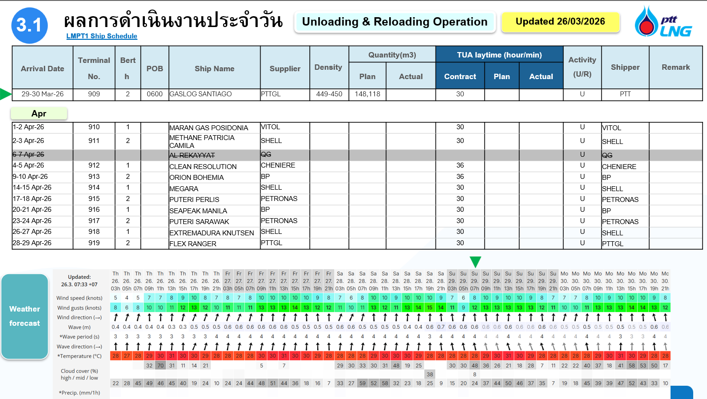
 | 3. ธณัฐชา ค้าแก้ว | Asst. Admin | C670017 |  | D(E) | D(E) | D(E) | D(E) | D | D |  | D(E) | D(E) | D(E) | D | D | L |  | D(E) | D(H) | D(H) | PH | D | D(E) |  | D(E) | D(E) | D(E) | D(E) | D | D |  | D(E) | D(E) | D(E) | D(E) | D | D(H) |  | L | D(E) | D | สงกรานต์ว่างพร้อมรับโอ 8.00-20.00

Approved by | นายกิตติพงษ์ วิสมิตะนันทน์ |  |  |  |  |  |  |  | D | 8:00 - 20:00 น |  |  |  |  |  |  | OFF / Weekend |  |  |  |  |  |  |  |  |  | Training and other events |  |  |  |  |  |  |  | Training and other events
 | รองกรรมการผู้จัดการใหญ่ปฏิบัติการ |  |  |  |  |  |  |  | N | 20:00 - 8:00 น |  |  |  |  |  | L | Personal leave / Vacation / Sick leave |  |  |  |  |  |  |  |  |  | WK | 27/04/69 : TPM & BBS Management walkdown |  |  |  |  |  |  | ORC5 | 09:00 - 11:00 น. 22 เม.ย. 69 Mission X Finance Clinic ORC More 5 MW
Reviewed by | นายยุทธศาสตร์ พรมแบน |  |  |  |  |  |  |  | D | เสริมกะ Day shift |  |  |  |  |  | X | Inconvenience / Not be Avaiable
 | ผู้จัดการส่วนปฏิบัติการคลัง LNG LMPT1 |  |  |  |  |  |  |  | N | เสริมกะ Night shift |  |  |  |  |  | PH | Public Holidays |  |  |  |  |  |  |  |  |  | IDP1 | 30 Apr 2026 (1) Digital Mindset : Navigating the Future of Work (Onsite) |  |  |  |  |  |  | ARW | Alarm Rationalization Workshop LMPT1 27 เม.ย. - 29 พ.ค. 2026
Prepared by | นายกิตติวัฒน์ รอดสน |  |  |  |  |  |  |  | D(T) | เสริมกะ Truck Day shift |  |  |  |  |  | D(H) | BSA OT (Holiday) 08:30 - 17:30 น. |  |  |  |  |  |  |  | BSA
 | ผู้จัดการแผนกควบคุมจัดจ่ายทางรถ |  |  |  |  |  |  |  | N(T) | เสริมกะ Truck Night shift |  |  |  |  |  | D(E) | BSA OT (Working day) 17:30 - 19:00 น. |  |  |  |  |  |  |  |  |  | SOP2 | 8-9 Apr SOP-OEMS Traning |  |  |  |  |  |  | IRPC | 21/04/69 : OPS Monthly Meeting and IRPC Sharing
 |  |  |  |  |  |  |  |  | D(SP) | ปฏิบัติงานผจ.แผนก/panel Day |  |  |  |  |  | D | BSA Working day 08:30 - 17:30 น. |  |  |  |  |  |  |  |  |  | LA | 22, 24 เม.ย. 69 อบรม The Learning Architect
17 APR 2026 Time03:26 PM |  |  |  |  |  |  |  |  | N(SP) | ปฏิบัติงานผจ.แผนก/panel Night |  |  |  |  |  |  | Unloading / Reloading |  |  |  |  |  |  |  |  |  |  |  |  |  |  |  |  |  | QCC | 29/04/69 :นำเสนอ QCC กระทรวงอุตสาหกรรม
 |  |  |  |  |  |  |  |  |  |  |  |  |  |  |  |  |  |  |  |  |  |  |  |  |  |  | 21 เม.ย. - 1 พ.ค. 69 มีการจัดกำลังให้ครบ 8 อัตรา support กรณีการเหตุการณ์ฉุกเฉิน ในช่วง GTG-B ใช้งานไม่ได้
No. | Manpower Managemnt |  |  | MAR |  |  |  | APRIL
 |  |  |  | 28 | 29 | 30 | 31 | 1 | 2 | 3 | 4 | 5 | 6 | 7 | 8 | 9 | 10 | 11 | 12 | 13 | 14 | 15 | 16 | 17 | 18 | 19 | 20 | 21 | 22 | 23 | 24 | 25 | 26 | 27 | 28 | 29 | 30 | 1 | 4
DAY | Process | PTTLNG |  | 6 | 7 | 6 | 7 | 7 | 7 | 6 | 7 | 7 | 6 | 6 | 6 | 7 | 6 | 6 | 6 | 6 | 7 | 6 | 6 | 7 | 6 | 6 | 7 | 7 | 7 | 7 | 7 | 7 | 7 | 7 | 7 | 6 | 7 | 7 | 7
 | Truckload | PTTLNG & BSA (OT) |  | 1 | 2 | 2 | 2 | 2 | 2 | 8 | 8 | 1 | 2 | 2 | 1 | 2 | 2 | 1 | 2 | 2 | 2 | 1 | 1 | 2 | 2 | 2 | 2 | 2 | 2 | 2 | 2 | 1 | 2 | 2 | 2 | 3 | 2 | 2 | 1
 | Total (Day) [PTTLNG& BSA] |  |  | 7 | 9 | 8 | 9 | 9 | 9 | 14 | 15 | 8 | 8 | 8 | 7 | 9 | 8 | 7 | 8 | 8 | 9 | 7 | 7 | 9 | 8 | 8 | 9 | 9 | 9 | 9 | 9 | 8 | 9 | 9 | 9 | 9 | 9 | 9 | 8
NIGHT | Process | PTTLNG |  | 6 | 7 | 6 | 6 | 7 | 7 | 7 | 8 | 7 | 7 | 7 | 7 | 7 | 6 | 6 | 6 | 6 | 7 | 7 | 6 | 7 | 6 | 6 | 7 | 7 | 7 | 7 | 7 | 7 | 7 | 7 | 7 | 7 | 7 | 6 | 7
 | Truckload | PTTLNG & BSA (OT) |  | 1 | 1 | 1 | 1 | 1 | 1 | 8 | 7 | 0 | 0 | 1 | 0 | 1 | 1 | 1 | 1 | 1 | 1 | 0 | 1 | 1 | 1 | 1 | 1 | 1 | 0 | 1 | 1 | 1 | 1 | 1 | 1 | 1 | 1 | 2 | 1
 | Total (Night) [ PTTLNG only] |  |  | 7 | 8 | 7 | 7 | 8 | 8 | 15 | 15 | 7 | 7 | 8 | 7 | 8 | 7 | 7 | 7 | 7 | 8 | 7 | 7 | 8 | 7 | 7 | 8 | 8 | 7 | 8 | 8 | 8 | 8 | 8 | 8 | 8 | 8 | 8 | 8

2026_July
YEAR 2026 |  |  | Rev.2 | JUNE |  |  |  | JULY |  |  |  |  |  |  |  |  |  |  |  |  |  |  |  |  |  |  |  |  |  |  |  |  |  |  |  |  |  |  | AUG |  |  |  | REMARK สำหรับภายใน ไม่แสดงในตารางกะ
ตารางปฏิบัติงานกะ ส่วนปฏิบัติการคลัง LNG LMPT 1 |  |  |  | 27 | 28 | 29 | 30 | 1 | 2 | 3 | 4 | 5 | 6 | 7 | 8 | 9 | 10 | 11 | 12 | 13 | 14 | 15 | 16 | 17 | 18 | 19 | 20 | 21 | 22 | 23 | 24 | 25 | 26 | 27 | 28 | 29 | 30 | 31 | 1 | 2 | 3 | 4
SHIFT | Name - Surname | Position | ID | ส | อา | จ | อ | พ | พฤ | ศ | ส | อา | จ | อ | พ | พฤ | ศ | ส | อา | จ | อ | พ | พฤ | ศ | ส | อา | จ | อ | พ | พฤ | ศ | ส | อา | จ | อ | พ | พฤ | ศ | ส | อา | จ | อ |  |  |  | ที่ | คอร์สที่ลงอบรม หลักสูตร | Class course
A | 1. กฤษกร เพชรรัตน์ | Section Mgr. | 530011 | N | N |  |  |  | CA1 | CA1 | N | N | N |  |  | D | D | D | D | OM2 | OM2 |  | D | D |  | D | D | Md2 | L |  |  |  |  | L | L | N | N | N | N |  |  | D |  |  |  | IDP1 | (1) Digital Mindset : Navigating the Future of Work | 30 Apr 2026
 | 2. มงคล สุริยัง | Operator (P1) | 560009 | N | N | N | N |  |  | D | D | N | N |  |  | D | D | D | D | OM2 | OM2 |  |  |  |  | D | D | N | N |  | X | X | X | D | D | N | N | X |  |  | D | D | เดินทางไปหาลูกถ้ามีโอแจ้งก่อนนะครับ X ไว้ก่อน |  |  | IDP2 | (2) Power Automate + AI automation | 20 – 21 May 2026, 27 May 2026, 28 May 2026, 12 Jun 2026
 | 3. ธนศักดิ์ สืบสิน | Operator (P2) | 640015 | N | N |  |  |  |  | D | D | N | OEMS | OEMS |  | D | D | D | D | OM2 | OM2 | N | N |  | X | D | D | D | D | OEMS | X | X | X | D | D | N | N | N | N |  | PSM | PSM | 31-1 สลับกับพี่อาร์ต |  |  | IDP3 | (3) Design Thinking Innovator | 18 - 19 Jun 2026
 | 4. รชานนท์ ยาศรี | Operator (P3) | 550003 | N | N | N | N |  |  | D | L | N | N |  |  | D | D | D | D | OM2 | OM2 |  |  |  |  | D | D | N | N | N |  |  |  | D | D | N | N |  |  |  | D | D |  |  |  | IDP4 | (4) Power BI + Automation AI Loop | 24 - 25 Jun 2026, 1 Jul 2026, 2 Jul 2026, 15 Jul 2026
 | 5. บุญชู จันทร์เปรียง | Operator (F1) | 640011 | N | N |  |  | X | X | D | D | N | N |  |  | D | D | D | D | OM2 | OM2 | X | X |  | X | D | D | N | N | N | X | X | X | D | D | N | N |  | X | X |  | D |  |  |  | IDP5 | (5) Practical Project Management & Collaboration | 16 - 17 Jul 2026
 | 6. ธนยศ วเสถียร | Operator (F2) | 660011 | N | N |  |  | 5S |  | D | D | N | N |  |  | D | D | D | D | OM2 | OM2 | D |  |  |  | D | D | N | N | N |  |  |  | D | D | X | X | D | D |  |  | D | 29-30 สลับกับพี่กอล์ฟภู |  |  | IDP6 | (6) The Productivity Activation Lab | 23 Jul 2026
 | 7. คมฐณัฎฐ์ จันทร์ขวาง | Operator (E) | 660018 | N | N | N | N |  |  | D | D | N | N |  |  | D | D | D | D | OM2 | OM2 | D |  |  |  | D | D | N | N | N |  |  |  | D | D | N | N |  |  |  |  | D |  |  |  | IDP7 | (7) SPIRIT Team building : Strengthening Our Course Unity | 6 Aug 2026

B | 1. บุญเลิศ สวัสดิ์ล้น | Section Mgr. | 540022 | D | D | N | N |  | CA1 | CA1 |  | D | D | N | N | N | N |  |  | OM2 | OM2 | N | N | N |  |  |  | D | D | N | N | N | N |  |  | L | L | L | L | D | D | PSM | 3 ซ้อมแผนฉุกเฉิน ORV ร่วมกับทีม ตร. ปส. |  |  | IDP8 | (8) Creative Thinking : Unleash Your Creative Ability | 27 Aug 2026
 | 2. เวชพิสิฐ สาริก | Operator (P1) | 610011 | D | D | X | FAT2 | FAT2 | FAT2 | X | X | D | D | OEMS | N | N | N | X | X | OM2 | OM2 | BC1 | IDP5 | IDP5 |  |  |  | BC2 | N | N | N | X | X | X | X | L | L | L | X | N | N |  | 5 ลาขาด 1,29-30 สลับกับพี่อาร์ม 31 กค - 1 สค สลับกับนัส |  |  | IDP9 | (9) Strategic Persuasion : The Art of Negotiation & Influence | 1 - 2 Sep 2026
 | 3. ธนิสร เสือไหล | Operator (P2) | 530027 | D | D | X | FAT2 | FAT2 | FAT2 |  |  | D | D | N | N | N | N | X | X | OM2 | OM2 | N | N | N |  |  | SAT | D / SAT |  | IDP6 | N |  |  |  |  | D | D | N | N | X |  |  | พร้อมรับโอทีครับ เช้า-ดึก จัดมาได้เลยครับ |  |  | IDP10 | (10) Assertive Communication Mastery | 17 Sep 2026
 | 4. วีรยุทธ โภชนาหาร | Operator (P2) | 540002 | D | D | N | N | N | N | x | x | D | D | OEMS | N | N | N | X | X | OM2 | OM2 | N | N | X | X | X | X | D | D | IDP6 | L | X | X | X | X | D | D | N | N |  |  |  | 24 ลา |  |  | IDP11 | (11) PDP – Business Management | 30 Sep - 2 Oct 2026
 | 5. นเรศ เงาศรี | Operator (F1) | 580009 | D | D | N | N |  |  |  |  | D | D | N | N | N | N |  |  | OM2 | OM2 | N | N |  |  |  |  | D | D | IDP6 | N |  |  |  |  | D | D | N | N |  |  |  |  |  |  | IDP12 | (12) Change Camp | N/A
 | 6. นพเก้า จันทวงค์ | Operator (F2) | 650006 | D | D | N | N | N |  |  |  | D | D | N | N | N | N |  |  | OM2 | OM2 | N | N |  |  |  |  | D | D | IDP6 | N |  |  |  |  | D | D | N | N |  | D |  | 23 อบรม IPD[6] The Productivity Activation Lab
 | 7. สิรวิชญ์ ไชยลิขิต | Operator (E) | 650003 | D | D | N | X | 5S | N |  |  | D | D | N | N | N | N |  |  | OM2 | OM2 | N | N | X | X | X |  | D | D | D | D | X | X | X | X | X | X | N | N | N | N |  | X ไม่รับโอ ไม่ว่างครับ |  | BCX : | 15/07 KOM และจัดทำเกณฑ์ BIA/RA, 21/07 อบรมการวิเคราะห์ผลกระทบทางธุรกิจ

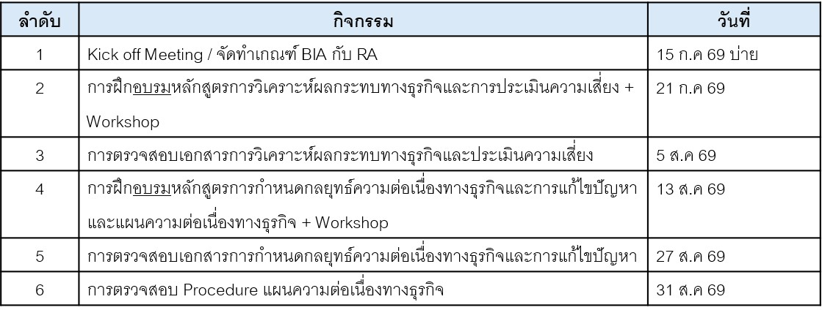
C | 1. ศรายุทธ เครือสาร | Section Mgr. | 530019 |  |  | D | D | N | N | N |  |  |  | D | D | OM1 | OM1 |  |  | D | D | D | CA2 | CA2 | N |  |  | Md2 |  | D | D | L | L |  |  | D | D | D | D | N | N
 | 2. กรกช ตั้งตน | Operator (P1) | 620011 |  |  | D | D | N | N |  |  |  |  | D | D | OM1 | OM1 | X | X | D | X | L | IDP5 | IDP5 | N |  |  |  |  | IDP6 | D | N | N |  |  |  |  | D | D | D | PSM | PSM
 | 3. สราวุธ ศิริมงคล | Operator (P2) | 530017 |  |  | D | D | X | IDP4 |  |  |  |  | D | D | OM1 | OM1 |  |  | D | D | IDP4 | D | N | N |  |  |  |  | D | D | N | N |  |  | D | D | D | D | X | X | N | 29-30 พี่อาร์มสลับเข้าเช้าแทน และอาร์ทเข้าดึก 2-3 แทนครับ
 | 4. ปริญญา แย้มกลิ่น | Operator (P3) | 530008 |  |  | D | D | N | N |  |  |  |  | D | D | OM1 | OM1 |  |  | D | D | D | D | N | N |  |  |  |  | IDP6 | L | L | L |  |  |  | D | D | D | N | N
 | 5. ภูรเดช เมฆอรุณ | Operator (F1) | 610002 |  |  | D | D | N | N |  |  |  |  | D | D | OM1 | OM1 | X | X | D | D | D | D | N | N |  |  |  |  | D | D | N | N |  |  | N | N | X | X | N | N | X
 | 6. เขมชาติ เภารอด | Operator (F2) | 640005 |  |  | D | D | N | N | X | X | X | X | D | D | OM1 | OM1 | X | X | D | D | D | D | N | N |  |  |  |  | IDP6 | D | N | N |  |  |  |  | D | D | N | N
 | 7. ชินกฤต เมฆถาวรสวัสดิ์ | Operator (E) | 660022 |  |  | D | D | 5S | IDP4 |  |  |  |  | D | D | OM1 | OM1 |  |  | D | D | IDP4 | D | N | N |  |  |  |  | N | N | N | N | X | X | L | L | L | L | X | X | X | 29-30 กะบี ลาขาด1 (พี่โน๊ตแทนถ้ามีเรือ) / 31-1 เต้มาแทน(ถ้ามีเรือ)

D | 1. ดำรงศักดิ์ จันทราช | Section Mgr. | 550009 |  |  |  |  | D | D | D | D |  |  | OEMS |  | OM1 | OM1 | N | N | N | N |  | CA2 | CA2 | D | N | N | N | N |  |  | D | D | N | N |  |  |  |  | X | D | N
 | 2. พลาธิป ศรีสุโข | Operator (P1) | 610012 |  |  |  |  | D | D | N | N |  |  | OEMS |  | OM1 | OM1 | N | N | N | N |  | D | D | D | N | N |  |  | D |  | D | D | N | N |  |  |  |  | D | PSM | PSM
 | 3. อาทิตย์ ขัติยะ | Operator (P2) | 550004 |  |  |  |  | D | D | N | N |  |  | N |  | OM1 | OM1 | N | N | N | N |  |  | D | D | N | N | N |  | D |  | D | D | N | N |  |  |  |  | N | N | N
 | 4. วีรวัฒน์ เงินดอน | Operator (P3) | 590004 |  |  |  |  | D | D | N | N |  |  |  |  | OM1 | OM1 | N | N | N | N |  | X | D | D | N | N |  |  | X |  | D | D | N | N |  | X |  |  | D | D | N
 | 5. สุทธิภัทร วิไลสิทธิ์ | Operator (F1) | 590002 |  |  |  |  | D | D | N | N |  |  |  |  | OM1 | OM1 | N | N | N | N |  |  | D | D | N | N |  |  |  |  | D | D | N | N |  |  |  |  | D | D | N
 | 6. ศุภโชติ พะมณี | Operator (F2) | 630010 |  |  |  |  | D | D | N | N |  |  |  |  | OM1 | OM1 | N | N | N | N |  |  | D | D | N | N |  |  | D |  | D | D | N | N |  |  | D | D | D | D | N | 31,1 แทน วุฒิภัทร
 | 7. ธนดล ทองภักดี | Operator (E) | 660023 |  |  |  |  | D | D | N | N |  |  | OEMS |  | OM1 | OM1 | L | N | N | N |  |  | D | D | N | N |  |  | OEMS | D | D | L | L | L |  |  |  |  | D | D | N | 11 ลาพักร้อน ไม่มีคนแทน / 26-27 ลาพักร้อนไม่มีเรือ ไม่มีคนแทน 28 พี่โน๊ตปริญมาแทน

Truck load | 1. กิตติวัฒน์ รอดสน | Section Mgr. | 580008 |  |  |  |  |  |  |  |  |  |  |  |  | OM2 | OM2 |  |  |  |  |  | CA2 | CA2 |  |  |  |  |  |  |  |  |  |  | PH
 | 2. ศรันญา เวชชกรรม | Operator (FA) | 620015 | N | N |  |  |  |  | D | D | N | N |  |  | D | D | D | D | OM2 | OM2 | X | IDP5 | IDP5 | X | D | D | N | N | X | X | X | X | D | D | N | N |  |  |  |  | D
 | 3. สิทธิโชค ช่างเหล็ก | Operator (FB) | 660017 | D | D | N | X | IDP4 | IDP4 | X | X | D | D | N | N | X | N | X | X | OM2 | OM2 | IDP4 | N | X | X | X | X | D | D | N | N | X | X | X | X | D | D | N | N |  |  |  | 8 ลาพักผ่อนใช้สิทธิ์ขาด 1
 | 4. วุฒิภัทร วุฒิ | Operator (FC) | 640004 |  |  | D | D | N | N |  |  |  |  | D | D | OM1 | OM1 |  |  | D | D | D | D | N | N | X | X | X | X | D | D | N | N | X | X | X | X | L | L | N | N
 | 5. วีรภัฏ ขัดทะเสมา | Operator (FD) | 660025 | X | X |  |  | D | D | N | N | X |  |  |  | OM1 | OM1 | N | N | N | N | N |  | D | D | N | N |  |  |  |  | D | D | N | N |  |  |  | X | D | D | N | เสาร์-อาทิตย์ ไม่รับโอมีเรียน
 | 1. กิตติศักดิ์ สิทธิวงษ์ | Asst. Operator | C620001 | D |  | D | D | D | D | D | D |  | D | D | D | D(E) | D(E) | D |  | OM2 | OM2 | D | D | D | D |  | D | D | D | D | D | D |  | D | PH | D | D | D(E) | D |  | D | D
 | 2. วรราช บุญโสม | Asst. Operator | C630006 | D |  | D | D | D | D | D(E) | D |  | D | D | D | OM1 | OM1 | D(E) |  | D | D | D | D(E) | D | D(E) |  | D | D | D | D(E) | D | D(E) |  | D | D(H) | D | D(E) | D | D |  | D | D
 | 3. ธณัฐชา ค้าแก้ว | Asst. Admin | C670017 |  | D(E) | D(E) | D(E) | D(E) | D(E) | D |  | D | D(E) | D(E) | D(E) | OM1 | OM1 |  | D(E) | D(E) | D(E) | D(E) | D | D(E) |  | D(E) | D(E) | D(E) | D(E) | L | D(E) |  | D | D(E) | PH | D(E) | L | D |  | D(E) | D(E) | D

Approved by | นายกิตติพงษ์ วิสมิตะนันทน์ |  |  |  |  |  |  |  | D | 8:00 - 20:00 น |  |  |  |  |  |  | OFF / Weekend |  |  |  |  |  |  |  |  |  | Training and other events |  |  |  |  |  |  |  |  | Training and other events
 | รองกรรมการผู้จัดการใหญ่ปฏิบัติการ |  |  |  |  |  |  |  | N | 20:00 - 8:00 น |  |  |  |  |  | L | Personal leave / Vacation / Sick leave |  |  |  |  |  |  |  |  |  | WK | 27/07/69 : TPM & BBS Management walkdown |  |  |  |  |  |  |  | Md2 | 21/07/69 Module 1: Business 101 Workshop Training Room – LMPT2
Reviewed by | นายยุทธศาสตร์ พรมแบน |  |  |  |  |  |  |  | D | เสริมกะ Day shift |  |  |  |  |  | X | Inconvenience / Not be Avaiable |  |  |  |  |  |  |  |  |  |  |  |  |  |  |  |  |  |  |  |  |  |  |  |  |  |  | CA1 | Change CAMP3 รุ่น 1: 13, 25/29 พ.ค., 2-3 ก.ค. 69
 | ผู้จัดการส่วนปฏิบัติการคลัง LNG LMPT1 |  |  |  |  |  |  |  | N | เสริมกะ Night shift |  |  |  |  |  | PH | Public Holidays |  |  |  |  |  |  |  |  |  | IDP4 | 24 - 25 Jun , 1 Jul , 2 Jul , 15 Jul 2026 : (4) Power BI + Automation AI Loop |  |  |  |  |  |  |  | CA1 | CAMP3 รุ่น 1: 2-3 ก.ค. 69
Prepared by | นายกิตติวัฒน์ รอดสน |  |  |  |  |  |  |  | D(T) | เสริมกะ Truck Day shift |  |  |  |  |  | D(H) | BSA OT (Holiday) 08:30 - 17:30 น. |  |  |  |  |  |  |  | BSA |  |  |  |  |  |  |  |  |  |  | CA2 | CAMP3 รุ่น 2: 16-17 ก.ค. 69 |  |  |  |  |  |  | CA2 | Change CAMP3 รุ่น 2: 27พ.ค 9 มิ.ย.16-17 ก.ค. 69
 | ผู้จัดการแผนกควบคุมจัดจ่ายทางรถ |  |  |  |  |  |  |  | N(T) | เสริมกะ Truck Night shift |  |  |  |  |  | D(E) | BSA OT (Working day) 17:30 - 19:00 น. |  |  |  |  |  |  |  |  |  | IDP5 | 16-17 Jul 2026 :(5) Practical Project Management & Collaboration
 |  |  |  |  |  |  |  |  | D(SP) | ปฏิบัติงานผจ.แผนก/panel Day |  |  |  |  |  | D | BSA Working day 08:30 - 17:30 น. |  |  |  |  |  |  |  |  |  | IDP6 | 23 Jul 2026 : (6) The Productivity Activation Lab |  |  |  |  |  |  |  | OM1 | 9-10 ก.ค. สัมมนาฝ่าย ปบก. รุ่น 1
2 JULY 2026 02:40 PM |  |  |  |  |  |  |  |  | N(SP) | ปฏิบัติงานผจ.แผนก/panel Night |  |  |  |  |  |  | Unloading / Reloading |  |  |  |  |  |  |  |  |  | 5S | 1 ก.ค. 69 เตรียมตัวเพื่อนำเสนอ 5S Digital Group3 เช้า |  |  |  |  |  |  |  | TIM | ตัวแทนกะเข้าร่วมอบรม TIMs
 |  |  |  |  |  |  |  |  |  |  |  |  |  |  |  |  | 01/07/69 ship1 06:00, ship2 14:00 |  |  |  |  |  |  |  |  |  | BCX | 15/07 KOM และจัดทำเกณฑ์ BIA/RA, 21/07 อบรมการวิเคราะห์ผลกระทบทางธุรกิจ
No. | Manpower Managemnt |  |  | JUNE |  |  |  | JULY |  |  |  |  |  |  |  |  |  |  |  |  |  |  |  |  |  |  |  |  |  |  |  |  |  |  |  | 0
 |  |  |  | 27 | 28 | 29 | 30 | 1 | 2 | 3 | 4 | 5 | 6 | 7 | 8 | 9 | 10 | 11 | 12 | 13 | 14 | 15 | 16 | 17 | 18 | 19 | 20 | 21 | 22 | 23 | 24 | 25 | 26 | 27 | 28 | 29 | 30 | 31 | 4
DAY | Process | PTTLNG |  | 7 | 7 | 7 | 7 | 7 | 7 | 7 | 6 | 7 | 7 | 7 | 7 | 7 | 7 | 7 | 7 | 7 | 6 | 6 | 7 | 7 | 7 | 7 | 7 | 6 | 6 | 7 | 7 | 7 | 6 | 6 | 6 | 6 | 7 | 7 | 7
 | Truckload | PTTLNG & BSA (OT) |  | 1 | 2 | 2 | 2 | 2 | 2 | 4 | 3 | 1 | 2 | 2 | 2 | 2 | 2 | 2 | 2 | 2 | 2 | 2 | 2 | 2 | 2 | 2 | 2 | 2 | 2 | 2 | 2 | 2 | 1 | 2 | 2 | 2 | 2 | 1 | 0
 | Total (Day) [PTTLNG& BSA] |  |  | 8 | 9 | 9 | 9 | 9 | 9 | 11 | 9 | 8 | 9 | 9 | 9 | 9 | 9 | 9 | 9 | 9 | 8 | 8 | 9 | 9 | 9 | 9 | 9 | 8 | 8 | 9 | 9 | 9 | 7 | 8 | 8 | 8 | 9 | 8 | 7
NIGHT | Process | PTTLNG |  | 7 | 7 | 8 | 7 | 7 | 7 | 7 | 7 | 7 | 6 | 6 | 7 | 7 | 7 | 6 | 7 | 7 | 7 | 7 | 7 | 7 | 7 | 7 | 7 | 7 | 7 | 7 | 6 | 6 | 6 | 6 | 6 | 7 | 7 | 7 | 7
 | Truckload | PTTLNG & BSA (OT) |  | 1 | 1 | 1 | 0 | 1 | 1 | 8 | 7 | 1 | 1 | 1 | 1 | 0 | 1 | 1 | 1 | 1 | 1 | 1 | 1 | 1 | 1 | 1 | 1 | 1 | 1 | 1 | 1 | 1 | 1 | 1 | 1 | 1 | 1 | 1 | 1
 | Total (Night) [ PTTLNG only] |  |  | 8 | 8 | 9 | 7 | 8 | 8 | 15 | 14 | 8 | 7 | 7 | 8 | 7 | 8 | 7 | 8 | 8 | 8 | 8 | 8 | 8 | 8 | 8 | 8 | 8 | 8 | 8 | 7 | 7 | 7 | 7 | 7 | 8 | 8 | 8 | 8

